全体サマリ
20250419_0419vs長崎東

デバイスID | 選手名 | ポジション | 計測開始（JST） | 計測終了（JST） | 計測時間 (hh:mm:ss) | 走行距離(m) | %HIR | ハイスピード 距離(m) | スプリント回数 (24.00km/h) | スプリント回数 (20.00km/h) | スプリント回数 (18.00km/h) | スプリント 距離(m) (24.00km/h) | スプリント距離(m) (20.00km/h) | スプリント距離(m) (18.00km/h) | ZONE別走行距離（m） |  |  |  |  |  | 1分毎走行距離(m) | 平均速度（km/h） | 今回最高 速度（km/h） | 高強度 エフォート | 加速回数 (3.0m/s^2) | 加速回数 (2.5m/s^2) | 加速回数 (2.0m/s^2) | 加速度max (m/s^2) | 減速回数 (3.0m/s^2) | 減速回数 (2.5m/s^2) | 減速回数 (2.0m/s^2) | 減速度max (m/s^2) | インパクト回数 |  |  |  |  |  | HMLD(m) | HML/min | HMLC | 消費カロリー (速度)
 |  |  |  |  |  |  |  |  |  |  |  |  |  |  | -5.4km/h | 5.4km/h-12.6km/h | 12.6km/h-18.0km/h | 18.0km/h-23.4km/h | 23.4km/h-28.8km/h | 28.8km/h- |  |  |  |  |  |  |  |  |  |  |  |  | 3G-4G | 4G-5G | 5G-6G | 6G-7G | 7G-8G | 8G-
01 | 濱﨑 善 | GK | 2025/04/19 13:52:14 | 2025/04/19 15:41:23 | 1:49:09 | 2,763.68 | 0.22% | 6.07 | 0 | 0 | 1 | 0.00 | 0.00 | 6.07 | 1,228.48 | 1,327.66 | 198.39 | 9.15 | 0.00 | 0.00 | 29.18 | 1.75 | 18.32 | 118 | 2 | 12 | 60 | 3.12 | 3 | 12 | 44 | -3.46 | 189 | 105 | 58 | 29 | 11 | 15 | 25.64 | 0.27 | 33 | 591.5
02 | 音辻 夏輝 | DF | 2025/04/19 13:52:14 | 2025/04/19 15:41:23 | 1:49:09 | 9,218.74 | 6.19% | 570.28 | 4 | 21 | 27 | 47.39 | 321.01 | 570.28 | 1,840.92 | 5,444.95 | 1,342.26 | 512.23 | 78.37 | 0.00 | 97.33 | 5.84 | 26.00 | 243 | 16 | 48 | 135 | 3.78 | 19 | 55 | 135 | -4.39 | 874 | 282 | 121 | 49 | 20 | 14 | 688.57 | 7.27 | 129 | 794.0
03 | 平野 凱 | DF | 2025/04/19 13:52:14 | 2025/04/19 15:41:23 | 1:49:09 | 9,048.30 | 7.06% | 639.06 | 7 | 23 | 37 | 79.94 | 378.90 | 639.06 | 1,709.77 | 4,999.86 | 1,680.23 | 537.23 | 121.50 | 0.00 | 95.53 | 5.73 | 26.67 | 253 | 14 | 40 | 131 | 3.71 | 25 | 66 | 163 | -4.24 | 803 | 251 | 107 | 56 | 23 | 21 | 764.99 | 8.08 | 135 | 803.3
04 | 西村 優斗 | DF | 2025/04/19 13:52:14 | 2025/04/19 15:41:23 | 1:49:09 | 10,279.51 | 7.32% | 752.77 | 4 | 22 | 41 | 70.77 | 392.59 | 752.77 | 2,139.99 | 5,095.21 | 2,248.85 | 708.77 | 86.69 | 0.00 | 108.53 | 6.51 | 25.84 | 796 | 13 | 49 | 134 | 4.21 | 23 | 62 | 168 | -4.23 | 828 | 533 | 383 | 195 | 90 | 88 | 899.84 | 9.50 | 159 | 763.1
05 | 片山 諒也 | DF | 2025/04/19 13:52:14 | 2025/04/19 15:41:23 | 1:49:09 | 9,726.03 | 7.59% | 738.56 | 6 | 22 | 37 | 147.39 | 428.82 | 738.56 | 2,038.34 | 5,078.11 | 1,828.37 | 602.12 | 179.08 | 0.00 | 102.69 | 6.16 | 28.00 | 410 | 17 | 47 | 119 | 3.93 | 27 | 57 | 113 | -4.64 | 758 | 436 | 188 | 92 | 44 | 36 | 897.75 | 9.48 | 149 | 774.9
06 | 福吉 爽生 | MF | 2025/04/19 13:52:14 | 2025/04/19 15:41:23 | 1:49:09 | 9,410.68 | 8.43% | 793.42 | 5 | 29 | 48 | 109.79 | 430.80 | 793.42 | 2,181.98 | 4,590.62 | 1,796.73 | 704.62 | 136.74 | 0.00 | 99.36 | 5.96 | 27.24 | 617 | 11 | 49 | 123 | 4.11 | 19 | 52 | 175 | -4.16 | 770 | 481 | 279 | 141 | 74 | 88 | 933.13 | 9.85 | 162 | 751.4
07 | 吉田 悠月 | FW | 2025/04/19 13:52:14 | 2025/04/19 15:41:23 | 1:49:09 | 8,740.89 | 9.55% | 834.96 | 10 | 32 | 45 | 137.20 | 565.41 | 834.96 | 2,128.56 | 4,302.56 | 1,420.91 | 679.47 | 209.39 | 0.00 | 92.28 | 5.54 | 27.56 | 539 | 21 | 62 | 189 | 3.82 | 23 | 76 | 160 | -4.47 | 962 | 426 | 219 | 125 | 61 | 80 | 1,022.89 | 10.80 | 184 | 795.3
08 | 山口 惺也 | FW | 2025/04/19 13:52:14 | 2025/04/19 15:41:23 | 1:49:09 | 10,736.12 | 6.65% | 714.27 | 7 | 24 | 47 | 102.54 | 348.61 | 714.27 | 1,944.78 | 5,738.36 | 2,294.14 | 639.04 | 119.79 | 0.00 | 113.35 | 6.80 | 27.78 | 1,089 | 18 | 69 | 193 | 3.86 | 33 | 98 | 220 | -3.96 | 1,246 | 886 | 548 | 251 | 127 | 105 | 889.22 | 9.39 | 229 | 761.8
09 | 大川 琉稀 | MF | 2025/04/19 13:52:14 | 2025/04/19 15:41:23 | 1:49:09 | 10,493.24 | 3.37% | 353.22 | 1 | 12 | 25 | 23.74 | 161.17 | 353.22 | 2,184.48 | 5,829.80 | 2,089.56 | 356.82 | 32.96 | 0.00 | 110.79 | 6.65 | 25.59 | 808 | 10 | 61 | 197 | 3.93 | 24 | 64 | 174 | -3.99 | 1,195 | 772 | 390 | 215 | 92 | 76 | 495.11 | 5.23 | 156 | 772.7
10 | 中村 莉士 | MF | 2025/04/19 13:52:14 | 2025/04/19 15:41:23 | 1:49:09 | 10,546.82 | 5.52% | 581.92 | 1 | 19 | 41 | 18.98 | 255.55 | 581.92 | 1,844.58 | 5,462.77 | 2,625.28 | 581.82 | 32.43 | 0.00 | 111.35 | 6.68 | 24.78 | 1,220 | 11 | 46 | 140 | 3.87 | 35 | 87 | 186 | -4.20 | 794 | 758 | 517 | 325 | 180 | 151 | 736.11 | 7.77 | 183 | 801.0
11 | 柴原 寛太 | FW | 2025/04/19 13:52:14 | 2025/04/19 15:41:23 | 1:49:09 | 11,298.59 | 11.12% | 1,256.54 | 14 | 46 | 79 | 209.51 | 736.26 | 1,256.54 | 1,861.52 | 5,608.23 | 2,503.06 | 1,024.09 | 301.69 | 0.00 | 119.29 | 7.16 | 27.89 | 555 | 38 | 121 | 241 | 3.94 | 48 | 122 | 271 | -4.26 | 809 | 547 | 262 | 122 | 37 | 34 | 1,561.88 | 16.49 | 310 | 795.6
12 | 林田 一護 | DM | 2025/04/19 13:52:14 | 2025/04/19 15:41:23 | 1:49:09 | 12,832.39 | 2.55% | 326.85 | 1 | 13 | 21 | 17.44 | 198.54 | 326.85 | 600.14 | 9,575.15 | 2,307.04 | 294.16 | 55.89 | 0.00 | 135.48 | 8.13 | 26.90 | 800 | 23 | 73 | 197 | 4.13 | 33 | 69 | 214 | -4.96 | 2,765 | 2,021 | 554 | 117 | 51 | 21 | 458.74 | 4.84 | 160 | 878.3
13 | 大津 寛太 | DM | 2025/04/19 13:52:14 | 2025/04/19 15:41:23 | 1:49:09 | 10,842.50 | 2.01% | 218.08 | 1 | 10 | 11 | 11.00 | 160.06 | 218.08 | 939.70 | 9,187.73 | 492.28 | 191.84 | 30.94 | 0.00 | 114.47 | 6.87 | 25.02 | 60 | 5 | 20 | 44 | 3.77 | 6 | 15 | 40 | -3.81 | 216 | 45 | 28 | 10 | 8 | 2 | 260.43 | 2.75 | 44 | 704.9
14 | 山本 悠貴 | DM | 2025/04/19 13:52:14 | 2025/04/19 15:41:23 | 1:49:09 | 13,207.21 | 4.84% | 639.85 | 6 | 29 | 32 | 72.33 | 478.12 | 639.85 | 702.87 | 10,706.35 | 1,158.14 | 489.90 | 149.95 | 0.00 | 139.44 | 8.37 | 26.92 | 399 | 7 | 28 | 103 | 3.92 | 40 | 88 | 178 | -4.32 | 1,598 | 467 | 166 | 79 | 47 | 54 | 752.48 | 7.94 | 125 | 851.4
15 | 深堀 龍 | FW | 2025/04/19 15:01:32 | 2025/04/19 15:41:23 | 0:39:51 | 4,680.84 | 9.89% | 462.71 | 3 | 18 | 30 | 35.62 | 255.03 | 462.71 | 948.14 | 2,181.12 | 1,070.99 | 416.71 | 63.88 | 0.00 | 117.46 | 7.05 | 24.90 | 373 | 6 | 32 | 82 | 3.77 | 9 | 35 | 85 | -3.64 | 493 | 311 | 170 | 76 | 41 | 68 | 547.44 | 13.74 | 94 | 356.1

0419vs長崎東前半
デバイスID | 選手名 | ポジション | 計測開始（JST） | 計測終了（JST） | 計測時間 (hh:mm:ss) | 走行距離(m) | %HIR | ハイスピード 距離(m) | スプリント回数 (24.00km/h) | スプリント回数 (20.00km/h) | スプリント回数 (18.00km/h) | スプリント 距離(m) (24.00km/h) | スプリント距離(m) (20.00km/h) | スプリント距離(m) (18.00km/h) | ZONE別走行距離（m） |  |  |  |  |  | 1分毎走行距離(m) | 平均速度（km/h） | 今回最高 速度（km/h） | 高強度 エフォート | 加速回数 (3.0m/s^2) | 加速回数 (2.5m/s^2) | 加速回数 (2.0m/s^2) | 加速度max (m/s^2) | 減速回数 (3.0m/s^2) | 減速回数 (2.5m/s^2) | 減速回数 (2.0m/s^2) | 減速度max (m/s^2) | インパクト回数 |  |  |  |  |  | HMLD(m) | HML/min | HMLC | 消費カロリー (速度)
...
0419vs長崎東後半
08 | 山口 惺也 | FW | 2025/04/19 14:52:56 | 2025/04/19 15:41:23 | 0:48:27 | 5,455.93 | 6.95% | 379.09 | 4 | 14 | 24
09 | 大川 琉稀 | MF | 2025/04/19 14:52:56 | 2025/04/19 15:41:23 | 0:48:27 | 5,546.88 | 5.01% | 277.80 | 1 | 10 | 18
10 | 中村 莉士 | MF | 2025/04/19 14:52:56 | 2025/04/19 15:41:23 | 0:48:27 | 5,433.48 | 6.60% | 358.46 | 1 | 11 | 25
11 | 柴原 寛太 | FW | 2025/04/19 14:52:56 | 2025/04/19 15:41:23 | 0:48:27 | 5,745.60 | 11.00% | 632.27 | 6 | 22 | 37
12 | 林田 一護 | DM | 2025/04/19 14:52:56 | 2025/04/19 15:41:23 | 0:48:27 | 6,794.23 | 0.48% | 32.33 | 0 | 1 | 3
13 | 大津 寛太 | DM | 2025/04/19 14:52:56 | 2025/04/19 15:41:23 | 0:48:27 | 6,076.33 | 0.44% | 26.87 | 0 | 1 | 2
14 | 山本 悠貴 | DM | 2025/04/19 14:52:56 | 2025/04/19 15:41:23 | 0:48:27 | 6,693.10 | 4.22% | 282.24 | 1 | 14 | 16
15 | 深堀 龍 | FW | 2025/04/19 15:01:32 | 2025/04/19 15:41:23 | 0:39:51 | 4,680.84 | 9.89% | 462.71 | 3 | 18 | 30

0419vs長崎東前半 平均ポジション |  |  |  |  | 0419vs長崎東後半 平均ポジション
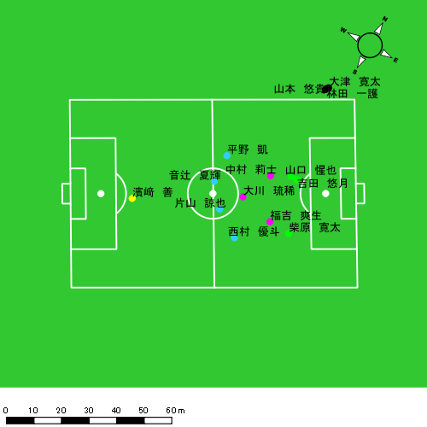 |  |  |  |  | 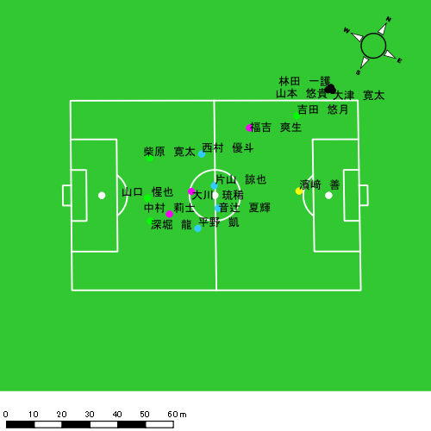

スプリント回数とハイスピード距離、加減速回数について
スプリント回数1…24.00km/hを超えた回数
スプリント回数2…20.00km/hを超えた回数
スプリント回数3…18.00km/hを超えた回数
ハイスピード距離…18.00km/hを超えた状態での移動距離
加減速回数…加速度が3.0m/s^2を超えて加速または減速した回数
加減速回数2…加速度が2.5m/s^2を超えて加速または減速した回数
加減速回数3…加速度が2.0m/s^2を超えて加速または減速した回数
前後バランス…プラス～前傾姿勢, マイナス～後傾姿勢
...

全体走行グラフ
速度ゾーングラフ

 | -5.4km/h | 5.4km/h-12.6km/h | 12.6km/h-18.0km/h | 18.0km/h-23.4km/h | 23.4km/h-28.8km/h | 28.8km/h-
濱﨑 善 | 1,228.48 | 1,327.66 | 198.39 | 9.15 | 0.00 | 0.00
音辻 夏輝 | 1,840.92 | 5,444.95 | 1,342.26 | 512.23 | 78.37 | 0.00
平野 凱 | 1,709.77 | 4,999.86 | 1,680.23 | 537.23 | 121.50 | 0.00
西村 優斗 | 2,139.99 | 5,095.21 | 2,248.85 | 708.77 | 86.69 | 0.00
片山 諒也 | 2,038.34 | 5,078.11 | 1,828.37 | 602.12 | 179.08 | 0.00
福吉 爽生 | 2,181.98 | 4,590.62 | 1,796.73 | 704.62 | 136.74 | 0.00
吉田 悠月 | 2,128.56 | 4,302.56 | 1,420.91 | 679.47 | 209.39 | 0.00
山口 惺也 | 1,944.78 | 5,738.36 | 2,294.14 | 639.04 | 119.79 | 0.00
大川 琉稀 | 2,184.48 | 5,829.80 | 2,089.56 | 356.82 | 32.96 | 0.00
中村 莉士 | 1,844.58 | 5,462.77 | 2,625.28 | 581.82 | 32.43 | 0.00
柴原 寛太 | 1,861.52 | 5,608.23 | 2,503.06 | 1,024.09 | 301.69 | 0.00
林田 一護 | 600.14 | 9,575.15 | 2,307.04 | 294.16 | 55.89 | 0.00
大津 寛太 | 939.70 | 9,187.73 | 492.28 | 191.84 | 30.94 | 0.00
山本 悠貴 | 702.87 | 10,706.35 | 1,158.14 | 489.90 | 149.95 | 0.00
深堀 龍 | 948.14 | 2,181.12 | 1,070.99 | 416.71 | 63.88 | 0.00

速度ゾーン（時間割合, セッション別）
速度ゾーン（時間割合詳細）
 | ZONE1 | ZONE2 | ZONE3 | ZONE4 | ZONE5 | ZONE6
0419vs長崎東前半 | 47.49% | 43.00% | 7.53% | 1.70% | 0.28% | 0.00% | 0419vs長崎東前半 0 - 15 | 46.96% | 42.75% | 8.15% | 1.78% | 0.36% | 0.00%
0419vs長崎東後半 | 46.55% | 44.04% | 7.47% | 1.66% | 0.28% | 0.00% | 15 - 30 | 51.01% | 40.61% | 6.42% | 1.65% | 0.30% | 0.00%
 |  |  |  |  |  |  | 30 - 45 | 44.81% | 45.65% | 7.79% | 1.57% | 0.19% | 0.00%
 |  |  |  |  |  |  | 45 - | 44.02% | 42.74% | 10.21% | 2.93% | 0.09% | 0.00%
 |  |  |  |  |  |  | 0419vs長崎東後半 0 - 15 | 42.63% | 45.60% | 9.44% | 1.93% | 0.40% | 0.00%
 |  |  |  |  |  |  | 15 - 30 | 50.14% | 41.08% | 7.24% | 1.35% | 0.19% | 0.00%
 |  |  |  |  |  |  | 30 - 45 | 47.77% | 45.50% | 5.19% | 1.35% | 0.18% | 0.00%
 |  |  |  |  |  |  | 45 - | 41.99% | 43.97% | 10.20% | 3.25% | 0.58% | 0.00%

合計 / 走行距離
平均 / 走行距離
0419vs長崎東前半 0 - 15 | 22124.64 | 251.76 | 1395.03 | 1662.64 | 1882.05 | 1886.24 | 1509.38 | 0.00 | 110.92 | 68.40 | 178.36 | 108.46 | 6.44% | 0.00% | 7.96% | 4.14% | 9.48% | 5.81% | 105.36 | 16.78 | 93.00 | 110.84 | 125.47 | 125.75 | 7.19 | 0.00 | 7.39 | 4.56 | 11.89 | 7.23 | 18 | 0 | 1.5 | 0.66666666667 | 2.6666666667 | 0.66666666667 | 233.21 | 0.00 | 22.37 | 7.07 | 31.76 | 9.09
15 - 30 | 20571.16 | 374.26 | 1344.57 | 1535.44 | 1613.46 | 1790.63 | 1371.48 | 0.00 | 72.68 | 84.80 | 159.58 | 115.88 | 6.23% | 0.00% | 5.49% | 5.48% | 9.91% | 6.36% | 97.96 | 24.95 | 89.64 | 102.36 | 107.56 | 119.38 | 6.53 | 0.00 | 4.85 | 5.65 | 10.64 | 7.73 | 11 | 0 | 0.25 | 0.33333333333 | 1.6666666667 | 1.3333333333 | 166.46 | 0.00 | 2.04 | 7.12 | 28.15 | 17.50
30 - 45 | 22654.66 | 355.09 | 1517.58 | 1745.84 | 1766.74 | 1897.18 | 1166.12 | 0.00 | 37.21 | 104.99 | 197.36 | 36.74 | 4.77% | 0.00% | 2.56% | 5.87% | 11.11% | 1.87% | 107.88 | 23.67 | 101.17 | 116.39 | 117.78 | 126.48 | 5.55 | 0.00 | 2.48 | 7.00 | 13.16 | 2.45 | 9 | 0 | 0.5 | 0 | 2 | 0.33333333333 | 97.69 | 0.00 | 5.16 | 0.00 | 21.95 | 3.74
45 - | 2032.75 | 17.13 | 127.89 | 157.13 | 146.90 | 197.33 | 178.29 | 0.00 | 18.95 | 7.60 | 6.54 | 20.03 | 8.03% | 0.00% | 14.79% | 4.10% | 4.27% | 9.38% | 114.63 | 13.52 | 100.96 | 124.05 | 115.97 | 155.79 | 10.05 | 0.00 | 14.96 | 6.00 | 5.16 | 15.82 | 0 | 0 | 0 | 0 | 0 | 0 | 0.00 | 0.00 | 0.00 | 0.00 | 0.00 | 0.00
0419vs長崎東後半 0 - 15 | 24531.70 | 571.41 | 1644.70 | 1686.49 | 1718.80 | 2144.10 | 1717.22 | 0.00 | 142.52 | 149.16 | 184.64 | 22.33 | 7.30% | 0.00% | 8.57% | 8.73% | 11.53% | 0.97% | 113.40 | 38.09 | 109.65 | 112.43 | 114.57 | 142.94 | 8.34 | 0.00 | 9.50 | 9.94 | 13.20 | 1.49 | 13 | 0 | 1 | 0.66666666667 | 1.7509727626 | 0.33333333333 | 241.88 | 0.00 | 15.83 | 22.41 | 29.63 | 3.27
15 - 30 | 22491.88 | 601.76 | 1576.56 | 1422.15 | 1439.65 | 1852.95 | 1129.31 | 6.07 | 127.08 | 62.97 | 90.50 | 21.33 | 4.81% | 1.01% | 7.97% | 4.30% | 5.77% | 1.09% | 99.96 | 40.12 | 105.10 | 94.81 | 95.98 | 123.53 | 5.02 | 0.40 | 8.47 | 4.20 | 6.03 | 1.42 | 7 | 0 | 0.75 | 0.33333333333 | 0.75 | 0 | 113.88 | 0.00 | 13.81 | 6.33 | 9.91 | 0.00
30 - 45 | 23195.30 | 404.28 | 1495.56 | 1534.89 | 1500.74 | 2067.05 | 1127.88 | 0.00 | 91.89 | 57.87 | 111.95 | 46.30 | 4.37% | 0.00% | 5.96% | 3.21% | 6.31% | 2.30% | 103.09 | 26.95 | 99.70 | 102.33 | 100.05 | 137.80 | 5.01 | 0.00 | 6.13 | 3.86 | 7.46 | 3.09 | 7 | 0 | 0.75 | 0 | 1 | 0 | 123.75 | 0.00 | 16.39 | 0.00 | 14.55 | 0.00
45 - | 6191.62 | 187.99 | 464.04 | 403.57 | 392.37 | 455.75 | 687.80 | 0.00 | 73.92 | 40.39 | 49.84 | 23.85 | 9.59% | 0.00% | 15.91% | 8.31% | 10.09% | 4.95% | 119.64 | 54.49 | 134.51 | 116.98 | 113.73 | 132.10 | 13.29 | 0.00 | 21.43 | 11.71 | 14.45 | 6.91 | 5 | 0 | 0.5 | 0.33333333333 | 0.5 | 0 | 106.79 | 0.00 | 10.77 | 7.91 | 9.99 | 0.00

合計 / ハイスピード距離
平均 / ハイスピード距離

平均 / %HIR
平均 / %HIR

平均 / １分毎走行距離
平均 / １分毎走行距離

平均 / １分毎ハイスピード距離
平均 / １分毎ハイスピード距離

合計 / スプリント回数
平均 / スプリント回数

合計 / スプリント距離
平均 / スプリント距離

濱﨑 善
...
 | 計測開始（JST） | 計測終了（JST） | ディフェンディング サード | ミドル サード | アタッキング サード |  | ZONE1 (m, hh:mm:ss) |  | ZONE2 (m, hh:mm:ss) |  | ZONE3 (m, hh:mm:ss) |  | ZONE4 (m, hh:mm:ss) |  | ZONE5 (m, hh:mm:ss) |  | ZONE6 (m, hh:mm:ss) |  | 合計
0419vs長崎東前半 | 2025/04/19 13:52:14 - 2025/04/19 14:07:13 |  | 99.96% | 0.04% | 0.00% | 0419vs長崎東前半 0 - 15 | 123.54 | 0:14:04 | 119.23 | 0:00:53 | 8.99 | 0:00:02 | 0.00 | 0:00:00 | 0.00 | 0:00:00 | 0.00 | 0:00:00 | 251.76
 | 2025/04/19 14:07:14 - 2025/04/19 14:22:13 |  | 90.66% | 9.34% | 0.00% | 15 - 30 | 139.53 | 0:13:25 | 193.79 | 0:01:26 | 40.93 | 0:00:10 | 0.00 | 0:00:00 | 0.00 | 0:00:00 | 0.00 | 0:00:00 | 374.26
 | 2025/04/19 14:22:14 - 2025/04/19 14:37:13 |  | 88.71% | 11.29% | 0.00% | 30 - 45 | 157.13 | 0:13:34 | 170.85 | 0:01:20 | 27.10 | 0:00:07 | 0.00 | 0:00:00 | 0.00 | 0:00:00 | 0.00 | 0:00:00 | 355.09
 | 2025/04/19 14:37:14 - 2025/04/19 14:38:29 |  | 86.05% | 13.95% | 0.00% | 45 - | 6.31 | 0:01:12 | 9.95 | 0:00:04 | 0.87 | 0:00:00 | 0.00 | 0:00:00 | 0.00 | 0:00:00 | 0.00 | 0:00:00 | 17.13
0419vs長崎東後半 | 2025/04/19 14:52:56 - 2025/04/19 15:07:55 |  | 86.58% | 13.42% | 0.00% | 0419vs長崎東後半 0 - 15 | 240.42 | 0:12:38 | 300.62 | 0:02:14 | 30.38 | 0:00:08 | 0.00 | 0:00:00 | 0.00 | 0:00:00 | 0.00 | 0:00:00 | 571.41
 | 2025/04/19 15:07:56 - 2025/04/19 15:22:55 |  | 80.30% | 19.70% | 0.00% | 15 - 30 | 250.83 | 0:12:33 | 291.74 | 0:02:13 | 52.11 | 0:00:12 | 7.07 | 0:00:01 | 0.00 | 0:00:00 | 0.00 | 0:00:00 | 601.76
 | 2025/04/19 15:22:56 - 2025/04/19 15:37:55 |  | 100.00% | 0.00% | 0.00% | 30 - 45 | 233.64 | 0:13:44 | 146.24 | 0:01:11 | 22.31 | 0:00:05 | 2.08 | 0:00:00 | 0.00 | 0:00:00 | 0.00 | 0:00:00 | 404.28
 | 2025/04/19 15:37:56 - 2025/04/19 15:41:22 |  | 100.00% | 0.00% | 0.00% | 45 - | 77.06 | 0:02:38 | 95.23 | 0:00:45 | 15.70 | 0:00:04 | 0.00 | 0:00:00 | 0.00 | 0:00:00 | 0.00 | 0:00:00 | 187.99
 |  |  |  |  |  |  | 1,228.48 | 1:23:47 | 1,327.66 | 0:10:06 | 198.39 | 0:00:48 | 9.15 | 0:00:02 | 0.00 | 0:00:00 | 0.00 | 0:00:00 | 2,763.68

速度ゾーン（時間割合）グラフ
速度ゾーン（時間割合, セッション別）
速度ゾーン（時間割合詳細）
ZONE1 | ZONE2 | ZONE3 | ZONE4 | ZONE5 | ZONE6 | 0419vs長崎東前半 | 91.30% | 8.02% | 0.68% | 0.00% | 0.00% | 0.00% | 0419vs長崎東前半 0 - 15 | 93.80% | 5.93% | 0.27% | 0.00% | 0.00% | 0.00%
1:23:47 | 0:10:06 | 0:00:48 | 0:00:02 | 0:00:00 | 0:00:00 | 0419vs長崎東後半 | 85.74% | 13.20% | 1.00% | 0.06% | 0.00% | 0.00% | 15 - 30 | 89.40% | 9.53% | 1.07% | 0.00% | 0.00% | 0.00%
 |  |  |  |  |  |  |  |  |  |  |  |  | 30 - 45 | 90.40% | 8.84% | 0.76% | 0.00% | 0.00% | 0.00%
 |  |  |  |  |  |  |  |  |  |  |  |  | 45 - | 94.74% | 5.00% | 0.26% | 0.00% | 0.00% | 0.00%
 |  |  |  |  |  |  |  |  |  |  |  |  | 0419vs長崎東後半 0 - 15 | 84.18% | 14.93% | 0.89% | 0.00% | 0.00% | 0.00%
 |  |  |  |  |  |  |  |  |  |  |  |  | 15 - 30 | 83.69% | 14.82% | 1.33% | 0.16% | 0.00% | 0.00%
 |  |  |  |  |  |  |  |  |  |  |  |  | 30 - 45 | 91.51% | 7.89% | 0.56% | 0.04% | 0.00% | 0.00%
 |  |  |  |  |  |  |  |  |  |  |  |  | 45 - | 76.43% | 21.64% | 1.93% | 0.00% | 0.00% | 0.00%

1分毎走行距離
1分毎ハイスピード距離
速度ゾーングラフ
0419vs長崎東前半 0 - 15 | 16.784094254 | 0
15 - 30 | 24.950583406 | 0
30 - 45 | 23.672471765 | 0
45 - | 13.524463204 | 0
0419vs長崎東後半 0 - 15 | 38.094106773 | 0
15 - 30 | 40.11733985 | 0.40491795287
30 - 45 | 26.951728231 | 0
45 - | 54.490154108 | 0

0419vs長崎東前半 平均ポジション
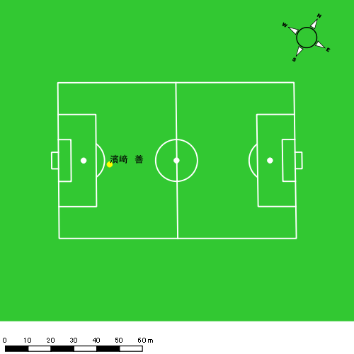
0419vs長崎東後半 平均ポジション |  |  |  |  | 0419vs長崎東後半 ハイスピードゾーン |  |  |  |  |  |  | 0419vs長崎東後半 スプリントゾーン3
少ない 出現率 多い
少ない 出現率 多い
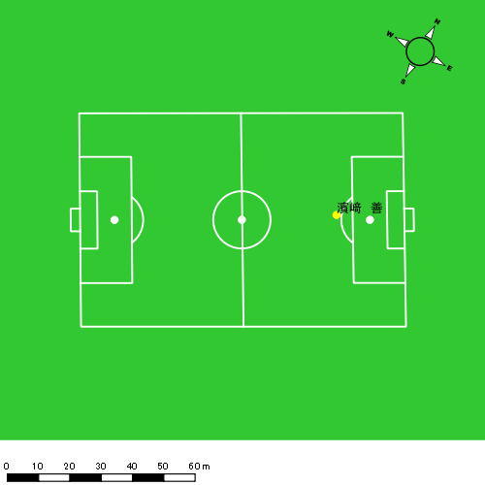 |  |  |  |  | 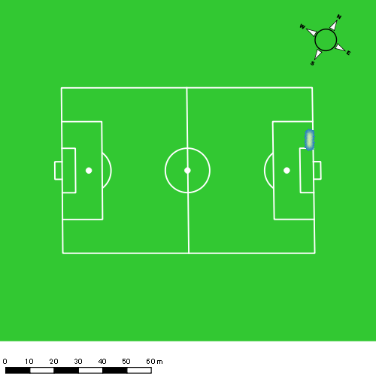

音辻 夏輝
...
 | 計測開始（JST） | 計測終了（JST） | ディフェンディング サード | ミドル サード | アタッキング サード |  | ZONE1 (m, hh:mm:ss) |  | ZONE2 (m, hh:mm:ss) |  | ZONE3 (m, hh:mm:ss) |  | ZONE4 (m, hh:mm:ss) |  | ZONE5 (m, hh:mm:ss) |  | ZONE6 (m, hh:mm:ss) |  | 合計
0419vs長崎東前半 | 2025/04/19 13:52:14 - 2025/04/19 14:07:13 |  | 2.46% | 91.99% | 5.55% | 0419vs長崎東前半 0 - 15 | 271.70 | 0:08:55 | 712.99 | 0:05:05 | 177.26 | 0:00:44 | 77.52 | 0:00:14 | 10.77 | 0:00:02 | 0.00 | 0:00:00 | 1,250.24
 | 2025/04/19 14:07:14 - 2025/04/19 14:22:13 |  | 21.45% | 72.72% | 5.83% | 15 - 30 | 265.25 | 0:08:26 | 765.23 | 0:05:39 | 168.44 | 0:00:42 | 71.88 | 0:00:13 | 5.51 | 0:00:01 | 0.00 | 0:00:00 | 1,276.31
 | 2025/04/19 14:22:14 - 2025/04/19 14:37:13 |  | 7.27% | 80.01% | 12.72% | 30 - 45 | 266.74 | 0:06:56 | 987.71 | 0:07:06 | 225.63 | 0:00:55 | 18.73 | 0:00:03 | 1.28 | 0:00:00 | 0.00 | 0:00:00 | 1,500.09
 | 2025/04/19 14:37:14 - 2025/04/19 14:38:29 |  | 0.00% | 81.10% | 18.90% | 45 - | 24.92 | 0:00:48 | 34.84 | 0:00:16 | 31.39 | 0:00:07 | 25.01 | 0:00:05 | 0.00 | 0:00:00 | 0.00 | 0:00:00 | 116.16
0419vs長崎東後半 | 2025/04/19 14:52:56 - 2025/04/19 15:07:55 |  | 10.30% | 65.85% | 23.85% | 0419vs長崎東後半 0 - 15 | 243.71 | 0:05:42 | 1,057.00 | 0:07:19 | 345.77 | 0:01:24 | 164.69 | 0:00:29 | 41.12 | 0:00:06 | 0.00 | 0:00:00 | 1,852.29
 | 2025/04/19 15:07:56 - 2025/04/19 15:22:55 |  | 18.34% | 72.01% | 9.65% | 15 - 30 | 312.85 | 0:08:00 | 837.05 | 0:06:03 | 172.37 | 0:00:44 | 55.51 | 0:00:10 | 19.70 | 0:00:03 | 0.00 | 0:00:00 | 1,397.48
 | 2025/04/19 15:22:56 - 2025/04/19 15:37:55 |  | 9.88% | 90.12% | 0.00% | 30 - 45 | 397.93 | 0:08:32 | 793.58 | 0:05:53 | 111.38 | 0:00:27 | 43.64 | 0:00:08 | 0.00 | 0:00:00 | 0.00 | 0:00:00 | 1,346.54
 | 2025/04/19 15:37:56 - 2025/04/19 15:41:22 |  | 37.35% | 62.65% | 0.00% | 45 - | 57.82 | 0:01:06 | 256.55 | 0:01:45 | 110.00 | 0:00:26 | 55.26 | 0:00:10 | 0.00 | 0:00:00 | 0.00 | 0:00:00 | 479.64
 |  |  |  |  |  |  | 1,840.92 | 0:48:25 | 5,444.95 | 0:39:06 | 1,342.26 | 0:05:29 | 512.23 | 0:01:31 | 78.37 | 0:00:11 | 0.00 | 0:00:00 | 9,218.74

速度ゾーン（時間割合）グラフ
速度ゾーン（時間割合, セッション別）
速度ゾーン（時間割合詳細）
ZONE1 | ZONE2 | ZONE3 | ZONE4 | ZONE5 | ZONE6 | 0419vs長崎東前半 | 54.21% | 39.12% | 5.33% | 1.25% | 0.09% | 0.00% | 0419vs長崎東前半 0 - 15 | 59.48% | 33.87% | 4.91% | 1.56% | 0.18% | 0.00%
0:48:25 | 0:39:06 | 0:05:29 | 0:01:31 | 0:00:11 | 0:00:00 | 0419vs長崎東後半 | 48.17% | 43.36% | 6.22% | 1.95% | 0.30% | 0.00% | 15 - 30 | 56.18% | 37.67% | 4.64% | 1.42% | 0.09% | 0.00%
 |  |  |  |  |  |  |  |  |  |  |  |  | 30 - 45 | 46.22% | 47.31% | 6.09% | 0.36% | 0.02% | 0.00%
 |  |  |  |  |  |  |  |  |  |  |  |  | 45 - | 63.16% | 21.32% | 9.47% | 6.05% | 0.00% | 0.00%
 |  |  |  |  |  |  |  |  |  |  |  |  | 0419vs長崎東後半 0 - 15 | 38.04% | 48.76% | 9.29% | 3.24% | 0.67% | 0.00%
 |  |  |  |  |  |  |  |  |  |  |  |  | 15 - 30 | 53.33% | 40.38% | 4.89% | 1.09% | 0.31% | 0.00%
 |  |  |  |  |  |  |  |  |  |  |  |  | 30 - 45 | 56.87% | 39.24% | 3.04% | 0.84% | 0.00% | 0.00%
 |  |  |  |  |  |  |  |  |  |  |  |  | 45 - | 31.98% | 50.72% | 12.46% | 4.83% | 0.00% | 0.00%

1分毎走行距離
1分毎ハイスピード距離
速度ゾーングラフ
0419vs長崎東前半 0 - 15 | 83.34900269 | 5.5894486715
15 - 30 | 85.034904453 | 4.3533246313
30 - 45 | 99.983087146 | 1.2057736391
45 - | 91.55107004 | 19.745749214
0419vs長崎東後半 0 - 15 | 123.48628947 | 13.654507266
15 - 30 | 93.145949267 | 4.9546912153
30 - 45 | 89.74534238 | 2.9093173744
45 - | 138.80549614 | 16.017822

少ない 出現率 多い
少ない 出現率 多い
少ない 出現率 多い
少ない 出現率 多い
0419vs長崎東前半 平均ポジション |  |  |  |  | 0419vs長崎東前半 ハイスピードゾーン |  |  |  |  |  |  | 0419vs長崎東前半 スプリントゾーン1 |  |  |  |  |  |  | 0419vs長崎東前半 スプリントゾーン2 | 0419vs長崎東前半 スプリントゾーン3
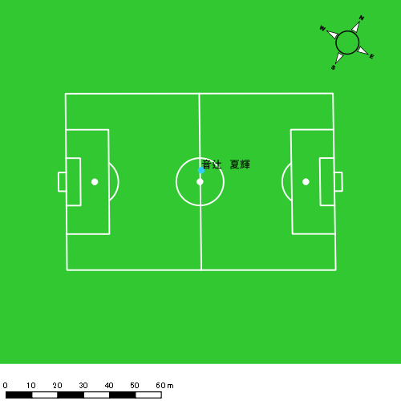 |  |  |  |  | 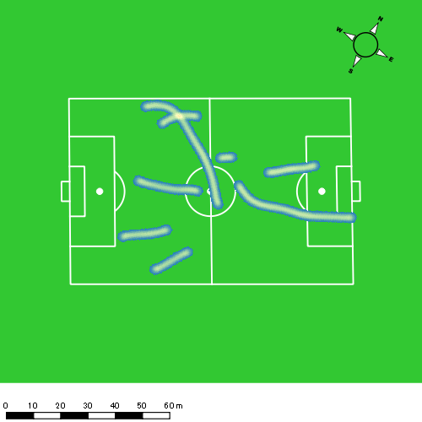 |  |  |  |  |  |  | 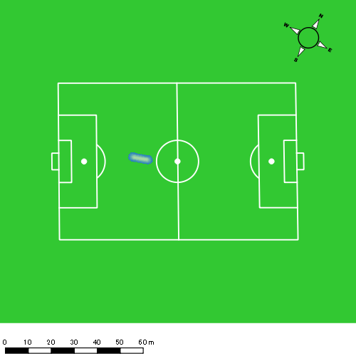 |  |  |  |  |  |  | 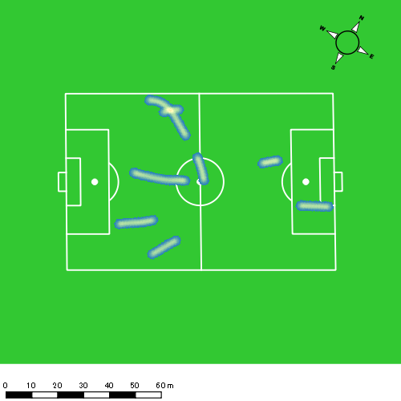
0419vs長崎東後半 平均ポジション |  |  |  |  | 0419vs長崎東後半 ハイスピードゾーン |  |  |  |  |  |  | 0419vs長崎東後半 スプリントゾーン1 |  |  |  |  |  |  | 0419vs長崎東後半 スプリントゾーン2 | 0419vs長崎東後半 スプリントゾーン3
少ない 出現率 多い
少ない 出現率 多い
少ない 出現率 多い
少ない 出現率 多い
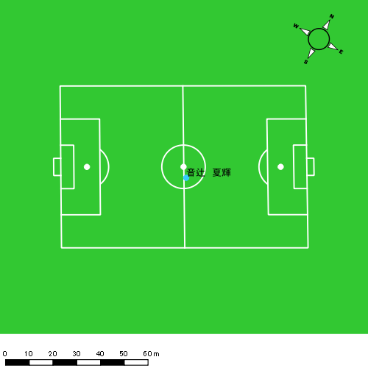 |  |  |  |  | 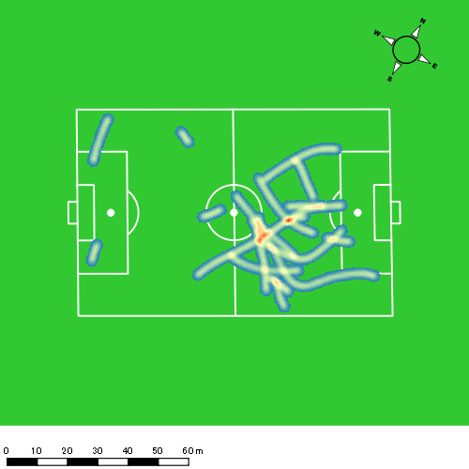 |  |  |  |  |  |  | 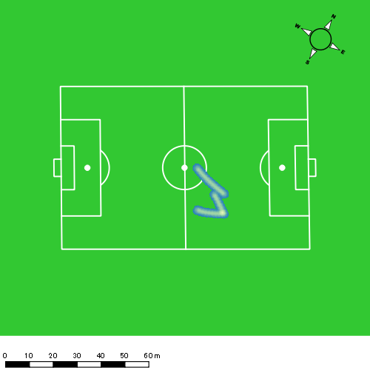 |  |  |  |  |  |  | 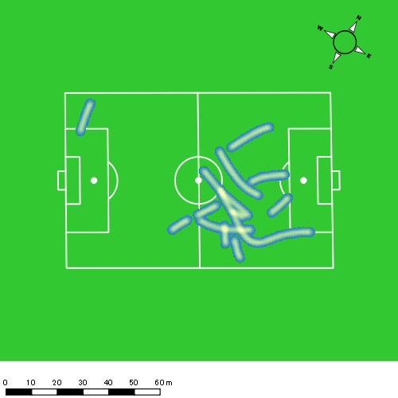

平野 凱
...
 | 計測開始（JST） | 計測終了（JST） | ディフェンディング サード | ミドル サード | アタッキング サード |  | ZONE1 (m, hh:mm:ss) |  | ZONE2 (m, hh:mm:ss) |  | ZONE3 (m, hh:mm:ss) |  | ZONE4 (m, hh:mm:ss) |  | ZONE5 (m, hh:mm:ss) |  | ZONE6 (m, hh:mm:ss) |  | 合計
0419vs長崎東前半 | 2025/04/19 13:52:14 - 2025/04/19 14:07:13 |  | 0.35% | 85.01% | 14.64% | 0419vs長崎東前半 0 - 15 | 282.77 | 0:09:06 | 702.99 | 0:04:56 | 180.17 | 0:00:44 | 53.54 | 0:00:10 | 23.09 | 0:00:03 | 0.00 | 0:00:00 | 1,242.56
 | 2025/04/19 14:07:14 - 2025/04/19 14:22:13 |  | 18.64% | 78.07% | 3.29% | 15 - 30 | 310.60 | 0:09:34 | 616.83 | 0:04:24 | 186.56 | 0:00:46 | 83.95 | 0:00:14 | 10.82 | 0:00:02 | 0.00 | 0:00:00 | 1,208.76
 | 2025/04/19 14:22:14 - 2025/04/19 14:37:13 |  | 5.88% | 74.78% | 19.35% | 30 - 45 | 253.49 | 0:08:06 | 798.10 | 0:05:39 | 239.04 | 0:00:58 | 80.70 | 0:00:15 | 12.16 | 0:00:02 | 0.00 | 0:00:00 | 1,383.49
 | 2025/04/19 14:37:14 - 2025/04/19 14:38:29 |  | 0.00% | 85.54% | 14.46% | 45 - | 28.68 | 0:00:51 | 54.85 | 0:00:22 | 7.95 | 0:00:02 | 6.46 | 0:00:01 | 0.00 | 0:00:00 | 0.00 | 0:00:00 | 97.94
0419vs長崎東後半 | 2025/04/19 14:52:56 - 2025/04/19 15:07:55 |  | 5.75% | 69.74% | 24.51% | 0419vs長崎東後半 0 - 15 | 252.15 | 0:07:55 | 773.93 | 0:05:31 | 312.64 | 0:01:15 | 96.46 | 0:00:16 | 20.07 | 0:00:03 | 0.00 | 0:00:00 | 1,455.26
 | 2025/04/19 15:07:56 - 2025/04/19 15:22:55 |  | 9.10% | 45.15% | 45.76% | 15 - 30 | 227.62 | 0:06:47 | 922.14 | 0:06:16 | 410.50 | 0:01:42 | 73.09 | 0:00:13 | 18.96 | 0:00:03 | 0.00 | 0:00:00 | 1,652.31
 | 2025/04/19 15:22:56 - 2025/04/19 15:37:55 |  | 7.59% | 68.80% | 23.61% | 30 - 45 | 287.14 | 0:07:06 | 909.00 | 0:06:35 | 242.93 | 0:00:58 | 89.34 | 0:00:16 | 36.40 | 0:00:05 | 0.00 | 0:00:00 | 1,564.81
 | 2025/04/19 15:37:56 - 2025/04/19 15:41:22 |  | 33.55% | 66.45% | 0.00% | 45 - | 67.33 | 0:01:24 | 222.01 | 0:01:29 | 100.44 | 0:00:24 | 53.69 | 0:00:10 | 0.00 | 0:00:00 | 0.00 | 0:00:00 | 443.47
 |  |  |  |  |  |  | 1,709.77 | 0:50:50 | 4,999.86 | 0:35:12 | 1,680.23 | 0:06:49 | 537.23 | 0:01:35 | 121.50 | 0:00:18 | 0.00 | 0:00:00 | 9,048.59

速度ゾーン（時間割合）グラフ
速度ゾーン（時間割合, セッション別）
速度ゾーン（時間割合詳細）
ZONE1 | ZONE2 | ZONE3 | ZONE4 | ZONE5 | ZONE6 | 0419vs長崎東前半 | 59.72% | 33.20% | 5.40% | 1.43% | 0.24% | 0.00% | 0419vs長崎東前半 0 - 15 | 60.72% | 32.92% | 4.91% | 1.07% | 0.38% | 0.00%
0:50:50 | 0:35:12 | 0:06:49 | 0:01:35 | 0:00:18 | 0:00:00 | 0419vs長崎東後半 | 47.88% | 40.94% | 8.90% | 1.89% | 0.38% | 0.00% | 15 - 30 | 63.82% | 29.31% | 5.09% | 1.60% | 0.18% | 0.00%
 |  |  |  |  |  |  |  |  |  |  |  |  | 30 - 45 | 54.02% | 37.71% | 6.44% | 1.62% | 0.20% | 0.00%
 |  |  |  |  |  |  |  |  |  |  |  |  | 45 - | 66.84% | 29.21% | 2.37% | 1.58% | 0.00% | 0.00%
 |  |  |  |  |  |  |  |  |  |  |  |  | 0419vs長崎東後半 0 - 15 | 52.73% | 36.80% | 8.31% | 1.82% | 0.33% | 0.00%
 |  |  |  |  |  |  |  |  |  |  |  |  | 15 - 30 | 45.24% | 41.73% | 11.29% | 1.42% | 0.31% | 0.00%
 |  |  |  |  |  |  |  |  |  |  |  |  | 30 - 45 | 47.31% | 43.84% | 6.47% | 1.80% | 0.58% | 0.00%
 |  |  |  |  |  |  |  |  |  |  |  |  | 45 - | 40.77% | 42.90% | 11.69% | 4.64% | 0.00% | 0.00%

1分毎走行距離
1分毎ハイスピード距離
速度ゾーングラフ
0419vs長崎東前半 0 - 15 | 82.837390623 | 5.1087838253
15 - 30 | 80.542856763 | 6.2534360922
30 - 45 | 92.218917685 | 5.8510913485
45 - | 77.324464185 | 5.1036662189
0419vs長崎東後半 0 - 15 | 96.997555022 | 7.6292024003
15 - 30 | 110.15419177 | 5.7869655237
30 - 45 | 104.29847373 | 7.9639400235
45 - | 128.45932167 | 15.563624003

少ない 出現率 多い
少ない 出現率 多い
少ない 出現率 多い
少ない 出現率 多い
0419vs長崎東前半 平均ポジション |  |  |  |  | 0419vs長崎東前半 ハイスピードゾーン |  |  |  |  |  |  | 0419vs長崎東前半 スプリントゾーン1 |  |  |  |  |  |  | 0419vs長崎東前半 スプリントゾーン2 | 0419vs長崎東前半 スプリントゾーン3
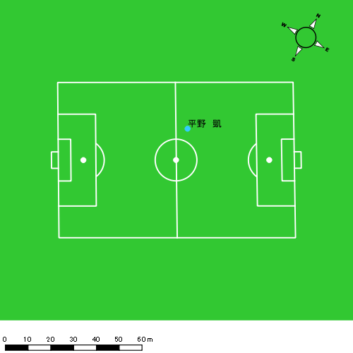 |  |  |  |  | 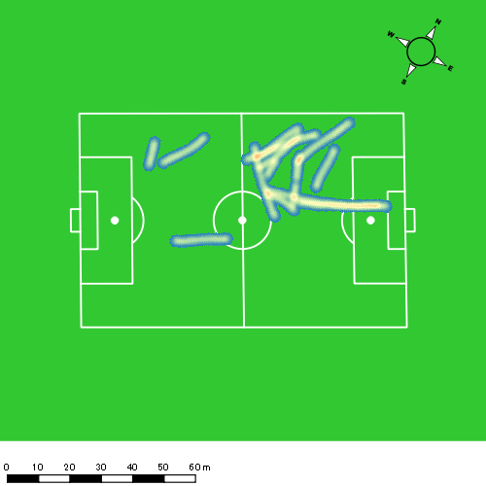 |  |  |  |  |  |  | 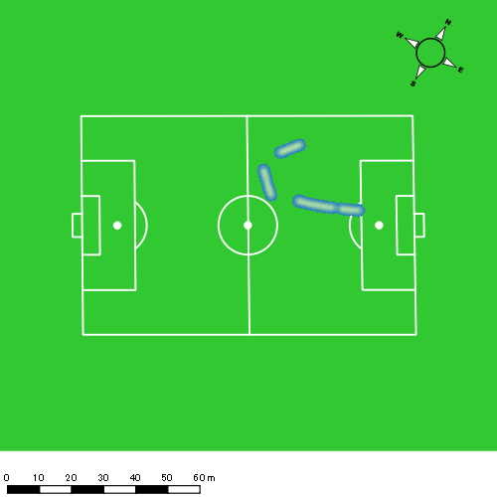 |  |  |  |  |  |  | 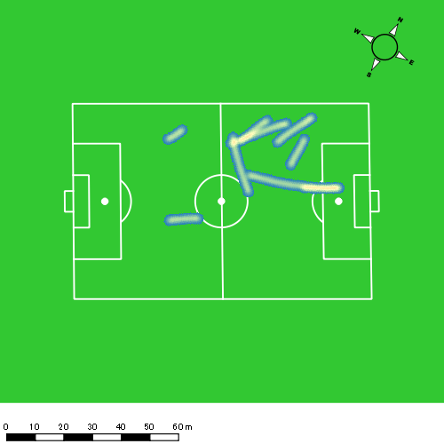
0419vs長崎東後半 平均ポジション |  |  |  |  | 0419vs長崎東後半 ハイスピードゾーン |  |  |  |  |  |  | 0419vs長崎東後半 スプリントゾーン1 |  |  |  |  |  |  | 0419vs長崎東後半 スプリントゾーン2 | 0419vs長崎東後半 スプリントゾーン3
少ない 出現率 多い
少ない 出現率 多い
少ない 出現率 多い
少ない 出現率 多い
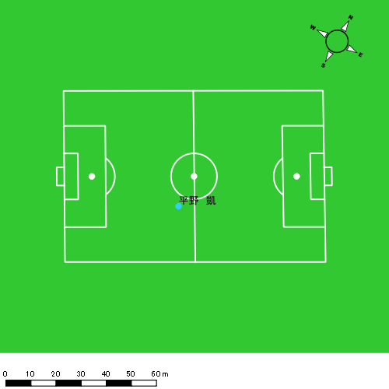 |  |  |  |  | 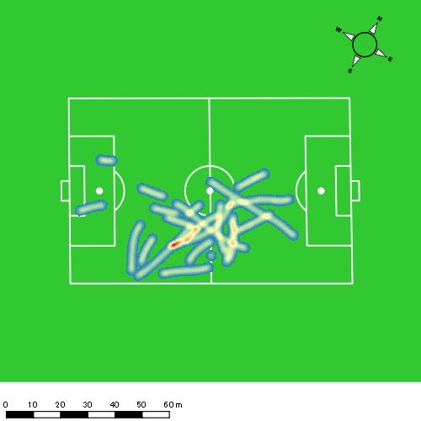 |  |  |  |  |  |  | 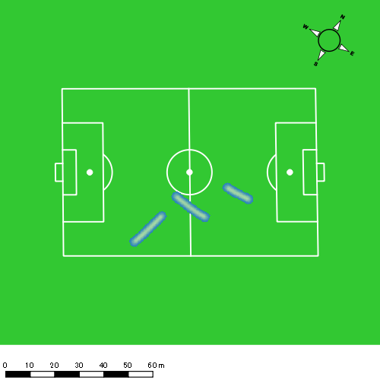 |  |  |  |  |  |  | 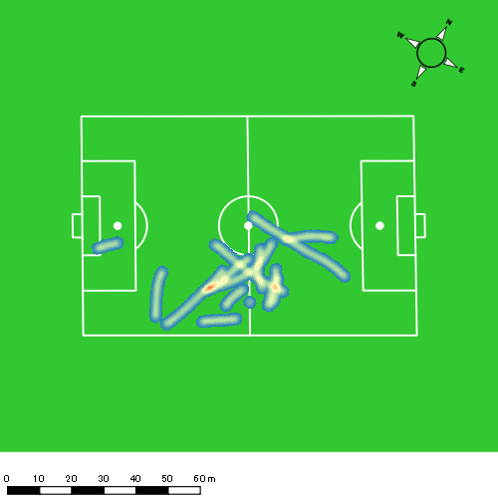

西村 優斗
...
 | 計測開始（JST） | 計測終了（JST） | ディフェンディング サード | ミドル サード | アタッキング サード |  | ZONE1 (m, hh:mm:ss) |  | ZONE2 (m, hh:mm:ss) |  | ZONE3 (m, hh:mm:ss) |  | ZONE4 (m, hh:mm:ss) |  | ZONE5 (m, hh:mm:ss) |  | ZONE6 (m, hh:mm:ss) |  | 合計
0419vs長崎東前半 | 2025/04/19 13:52:14 - 2025/04/19 14:07:13 |  | 0.56% | 68.68% | 30.76% | 0419vs長崎東前半 0 - 15 | 350.01 | 0:06:56 | 851.87 | 0:06:21 | 359.88 | 0:01:27 | 75.43 | 0:00:14 | 20.49 | 0:00:03 | 0.00 | 0:00:00 | 1,657.66
 | 2025/04/19 14:07:14 - 2025/04/19 14:22:13 |  | 13.36% | 67.09% | 19.55% | 15 - 30 | 336.60 | 0:08:16 | 669.05 | 0:05:02 | 340.14 | 0:01:21 | 107.13 | 0:00:20 | 0.00 | 0:00:00 | 0.00 | 0:00:00 | 1,452.92
 | 2025/04/19 14:22:14 - 2025/04/19 14:37:13 |  | 2.52% | 71.49% | 25.99% | 30 - 45 | 319.17 | 0:06:37 | 927.53 | 0:07:01 | 307.24 | 0:01:15 | 27.35 | 0:00:05 | 13.89 | 0:00:02 | 0.00 | 0:00:00 | 1,595.18
 | 2025/04/19 14:37:14 - 2025/04/19 14:38:29 |  | 0.00% | 64.37% | 35.63% | 45 - | 27.02 | 0:00:31 | 71.07 | 0:00:29 | 51.80 | 0:00:13 | 17.87 | 0:00:03 | 0.00 | 0:00:00 | 0.00 | 0:00:00 | 167.76
0419vs長崎東後半 | 2025/04/19 14:52:56 - 2025/04/19 15:07:55 |  | 9.61% | 62.42% | 27.97% | 0419vs長崎東後半 0 - 15 | 360.50 | 0:06:56 | 850.80 | 0:06:24 | 332.13 | 0:01:21 | 100.81 | 0:00:18 | 0.00 | 0:00:00 | 0.00 | 0:00:00 | 1,644.24
 | 2025/04/19 15:07:56 - 2025/04/19 15:22:55 |  | 13.55% | 51.14% | 35.31% | 15 - 30 | 274.50 | 0:07:29 | 696.38 | 0:05:05 | 469.77 | 0:01:55 | 168.21 | 0:00:29 | 6.77 | 0:00:01 | 0.00 | 0:00:00 | 1,615.63
 | 2025/04/19 15:22:56 - 2025/04/19 15:37:55 |  | 11.34% | 80.30% | 8.36% | 30 - 45 | 398.42 | 0:07:10 | 803.44 | 0:06:02 | 329.43 | 0:01:22 | 148.25 | 0:00:26 | 0.00 | 0:00:00 | 0.00 | 0:00:00 | 1,679.55
 | 2025/04/19 15:37:56 - 2025/04/19 15:41:22 |  | 21.81% | 78.19% | 0.00% | 45 - | 73.77 | 0:01:18 | 225.07 | 0:01:38 | 58.46 | 0:00:14 | 63.72 | 0:00:11 | 45.54 | 0:00:07 | 0.00 | 0:00:00 | 466.56
 |  |  |  |  |  |  | 2,139.99 | 0:45:13 | 5,095.21 | 0:38:03 | 2,248.85 | 0:09:08 | 708.77 | 0:02:07 | 86.69 | 0:00:13 | 0.00 | 0:00:00 | 10,279.51

速度ゾーン（時間割合）グラフ
速度ゾーン（時間割合, セッション別）
速度ゾーン（時間割合詳細）
ZONE1 | ZONE2 | ZONE3 | ZONE4 | ZONE5 | ZONE6 | 0419vs長崎東前半 | 48.27% | 40.82% | 9.22% | 1.51% | 0.18% | 0.00% | 0419vs長崎東前半 0 - 15 | 46.19% | 42.34% | 9.62% | 1.51% | 0.33% | 0.00%
0:45:13 | 0:38:03 | 0:09:08 | 0:02:07 | 0:00:13 | 0:00:00 | 0419vs長崎東後半 | 47.22% | 39.54% | 10.06% | 2.92% | 0.26% | 0.00% | 15 - 30 | 55.16% | 33.60% | 9.04% | 2.20% | 0.00% | 0.00%
 |  |  |  |  |  |  |  |  |  |  |  |  | 30 - 45 | 44.16% | 46.76% | 8.31% | 0.56% | 0.22% | 0.00%
 |  |  |  |  |  |  |  |  |  |  |  |  | 45 - | 40.26% | 38.16% | 17.11% | 4.47% | 0.00% | 0.00%
 |  |  |  |  |  |  |  |  |  |  |  |  | 0419vs長崎東後半 0 - 15 | 46.24% | 42.71% | 9.04% | 2.00% | 0.00% | 0.00%
 |  |  |  |  |  |  |  |  |  |  |  |  | 15 - 30 | 49.91% | 33.91% | 12.80% | 3.27% | 0.11% | 0.00%
 |  |  |  |  |  |  |  |  |  |  |  |  | 30 - 45 | 47.76% | 40.20% | 9.11% | 2.93% | 0.00% | 0.00%
 |  |  |  |  |  |  |  |  |  |  |  |  | 45 - | 37.49% | 47.34% | 6.67% | 5.31% | 3.19% | 0.00%

1分毎走行距離
1分毎ハイスピード距離
速度ゾーングラフ
0419vs長崎東前半 0 - 15 | 110.51090474 | 5.9628227544
15 - 30 | 96.840177015 | 6.3804692502
30 - 45 | 106.32746375 | 2.4191008179
45 - | 132.26566837 | 14.109268972
0419vs長崎東後半 0 - 15 | 109.61600565 | 6.3732496371
15 - 30 | 107.70879285 | 11.106805272
30 - 45 | 111.93364114 | 9.4670837783
45 - | 134.99682242 | 31.667468644

少ない 出現率 多い
少ない 出現率 多い
少ない 出現率 多い
少ない 出現率 多い
0419vs長崎東前半 平均ポジション |  |  |  |  | 0419vs長崎東前半 ハイスピードゾーン |  |  |  |  |  |  | 0419vs長崎東前半 スプリントゾーン1 |  |  |  |  |  |  | 0419vs長崎東前半 スプリントゾーン2 | 0419vs長崎東前半 スプリントゾーン3
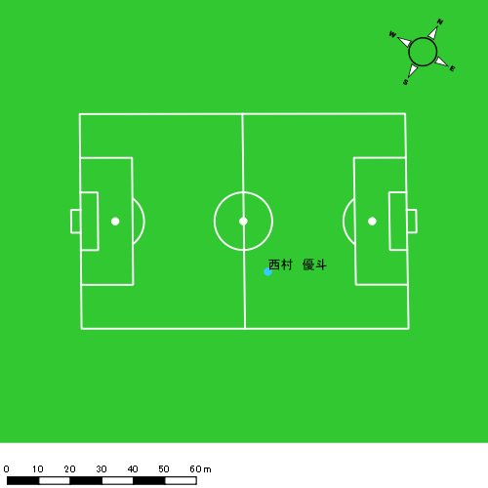 |  |  |  |  | 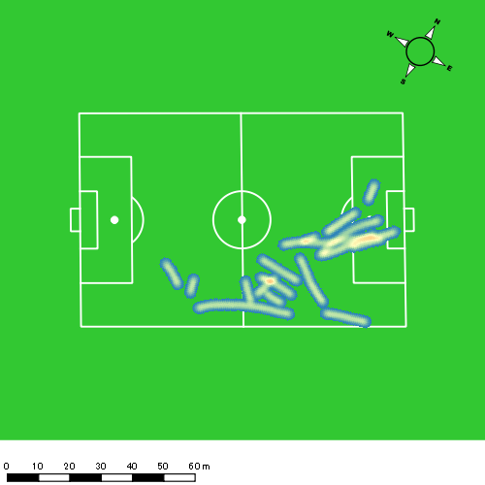 |  |  |  |  |  |  | 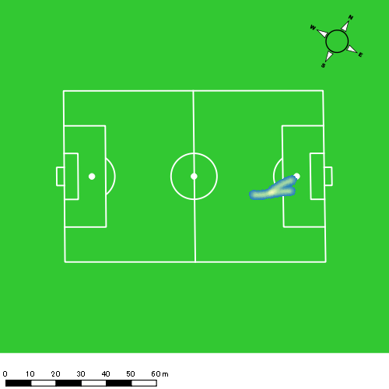 |  |  |  |  |  |  | 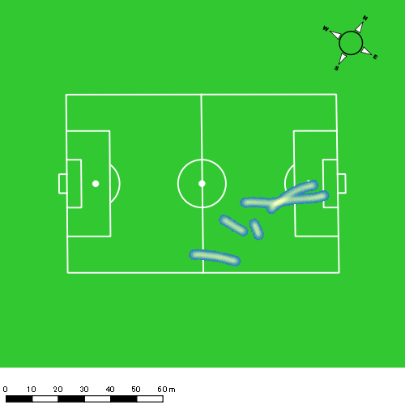
0419vs長崎東後半 平均ポジション |  |  |  |  | 0419vs長崎東後半 ハイスピードゾーン |  |  |  |  |  |  | 0419vs長崎東後半 スプリントゾーン1 |  |  |  |  |  |  | 0419vs長崎東後半 スプリントゾーン2 | 0419vs長崎東後半 スプリントゾーン3
少ない 出現率 多い
少ない 出現率 多い
少ない 出現率 多い
少ない 出現率 多い
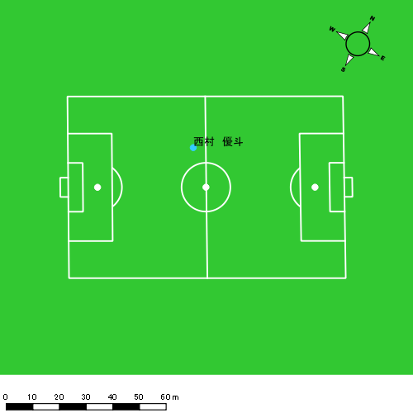 |  |  |  |  | 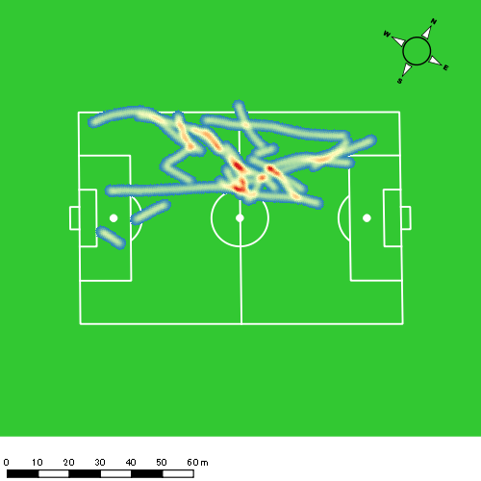 |  |  |  |  |  |  | 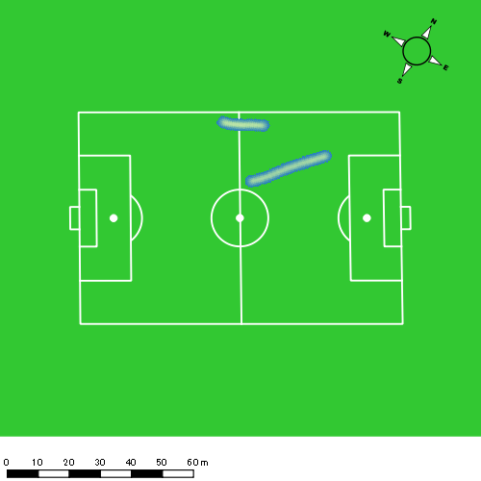 |  |  |  |  |  |  | 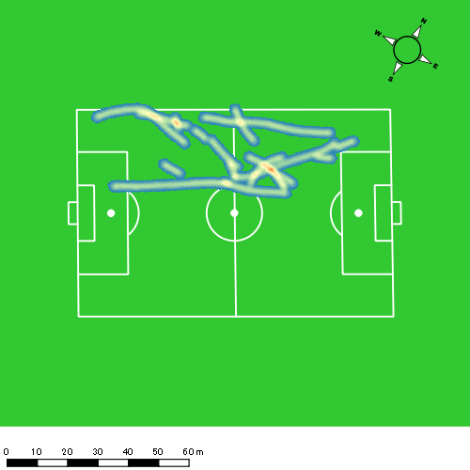

片山 諒也
...
 | 計測開始（JST） | 計測終了（JST） | ディフェンディング サード | ミドル サード | アタッキング サード |  | ZONE1 (m, hh:mm:ss) |  | ZONE2 (m, hh:mm:ss) |  | ZONE3 (m, hh:mm:ss) |  | ZONE4 (m, hh:mm:ss) |  | ZONE5 (m, hh:mm:ss) |  | ZONE6 (m, hh:mm:ss) |  | 合計
0419vs長崎東前半 | 2025/04/19 13:52:14 - 2025/04/19 14:07:13 |  | 2.00% | 80.17% | 17.83% | 0419vs長崎東前半 0 - 15 | 298.24 | 0:08:27 | 709.28 | 0:05:06 | 220.01 | 0:00:53 | 140.40 | 0:00:25 | 61.71 | 0:00:09 | 0.00 | 0:00:00 | 1,429.64
 | 2025/04/19 14:07:14 - 2025/04/19 14:22:13 |  | 19.68% | 73.01% | 7.31% | 15 - 30 | 274.69 | 0:07:34 | 885.47 | 0:06:20 | 238.89 | 0:00:58 | 43.25 | 0:00:08 | 0.00 | 0:00:00 | 0.00 | 0:00:00 | 1,442.29
 | 2025/04/19 14:22:14 - 2025/04/19 14:37:13 |  | 6.47% | 75.56% | 17.96% | 30 - 45 | 298.20 | 0:06:53 | 977.10 | 0:06:49 | 301.96 | 0:01:15 | 15.97 | 0:00:03 | 0.00 | 0:00:00 | 0.00 | 0:00:00 | 1,593.24
 | 2025/04/19 14:37:14 - 2025/04/19 14:38:29 |  | 0.00% | 78.99% | 21.01% | 45 - | 34.01 | 0:00:45 | 41.56 | 0:00:19 | 28.09 | 0:00:07 | 26.44 | 0:00:05 | 0.00 | 0:00:00 | 0.00 | 0:00:00 | 130.11
0419vs長崎東後半 | 2025/04/19 14:52:56 - 2025/04/19 15:07:55 |  | 13.78% | 67.07% | 19.15% | 0419vs長崎東後半 0 - 15 | 308.59 | 0:07:32 | 769.95 | 0:05:25 | 389.42 | 0:01:36 | 113.36 | 0:00:20 | 45.98 | 0:00:06 | 0.00 | 0:00:00 | 1,627.30
 | 2025/04/19 15:07:56 - 2025/04/19 15:22:55 |  | 14.70% | 57.47% | 27.83% | 15 - 30 | 306.26 | 0:07:22 | 774.71 | 0:05:35 | 379.76 | 0:01:32 | 145.09 | 0:00:26 | 35.49 | 0:00:05 | 0.00 | 0:00:00 | 1,641.31
 | 2025/04/19 15:22:56 - 2025/04/19 15:37:55 |  | 11.35% | 83.70% | 4.95% | 30 - 45 | 447.46 | 0:08:52 | 728.94 | 0:05:22 | 146.61 | 0:00:35 | 34.00 | 0:00:06 | 35.90 | 0:00:05 | 0.00 | 0:00:00 | 1,392.91
 | 2025/04/19 15:37:56 - 2025/04/19 15:41:22 |  | 25.34% | 74.66% | 0.00% | 45 - | 70.89 | 0:01:20 | 191.10 | 0:01:23 | 123.63 | 0:00:29 | 83.61 | 0:00:15 | 0.00 | 0:00:00 | 0.00 | 0:00:00 | 469.23
 |  |  |  |  |  |  | 2,038.34 | 0:48:46 | 5,078.11 | 0:36:18 | 1,828.37 | 0:07:25 | 602.12 | 0:01:48 | 179.08 | 0:00:25 | 0.00 | 0:00:00 | 9,726.03

速度ゾーン（時間割合）グラフ
速度ゾーン（時間割合, セッション別）
速度ゾーン（時間割合詳細）
ZONE1 | ZONE2 | ZONE3 | ZONE4 | ZONE5 | ZONE6 | 0419vs長崎東前半 | 51.13% | 40.13% | 6.95% | 1.46% | 0.32% | 0.00% | 0419vs長崎東前半 0 - 15 | 56.37% | 34.01% | 5.89% | 2.76% | 0.98% | 0.00%
0:48:46 | 0:36:18 | 0:07:25 | 0:01:48 | 0:00:25 | 0:00:00 | 0419vs長崎東後半 | 51.83% | 36.62% | 8.68% | 2.32% | 0.56% | 0.00% | 15 - 30 | 50.47% | 42.18% | 6.47% | 0.89% | 0.00% | 0.00%
 |  |  |  |  |  |  |  |  |  |  |  |  | 30 - 45 | 45.84% | 45.47% | 8.36% | 0.33% | 0.00% | 0.00%
 |  |  |  |  |  |  |  |  |  |  |  |  | 45 - | 59.74% | 25.26% | 8.68% | 6.32% | 0.00% | 0.00%
 |  |  |  |  |  |  |  |  |  |  |  |  | 0419vs長崎東後半 0 - 15 | 50.27% | 36.09% | 10.67% | 2.27% | 0.71% | 0.00%
 |  |  |  |  |  |  |  |  |  |  |  |  | 15 - 30 | 49.11% | 37.18% | 10.24% | 2.91% | 0.56% | 0.00%
 |  |  |  |  |  |  |  |  |  |  |  |  | 30 - 45 | 59.09% | 35.80% | 3.87% | 0.69% | 0.56% | 0.00%
 |  |  |  |  |  |  |  |  |  |  |  |  | 45 - | 38.84% | 40.00% | 14.11% | 7.05% | 0.00% | 0.00%

1分毎走行距離
1分毎ハイスピード距離
速度ゾーングラフ
0419vs長崎東前半 0 - 15 | 95.3095264 | 12.918856748
15 - 30 | 96.134792994 | 2.3938202164
30 - 45 | 106.1578527 | 0.44715691154
45 - | 102.71845126 | 20.874852197
0419vs長崎東後半 0 - 15 | 108.48637858 | 10.347544415
15 - 30 | 109.40770619 | 12.038844817
30 - 45 | 92.838781195 | 4.1636341516
45 - | 135.76136756 | 22.455769188

少ない 出現率 多い
少ない 出現率 多い
少ない 出現率 多い
少ない 出現率 多い
0419vs長崎東前半 平均ポジション |  |  |  |  | 0419vs長崎東前半 ハイスピードゾーン |  |  |  |  |  |  | 0419vs長崎東前半 スプリントゾーン1 |  |  |  |  |  |  | 0419vs長崎東前半 スプリントゾーン2 | 0419vs長崎東前半 スプリントゾーン3
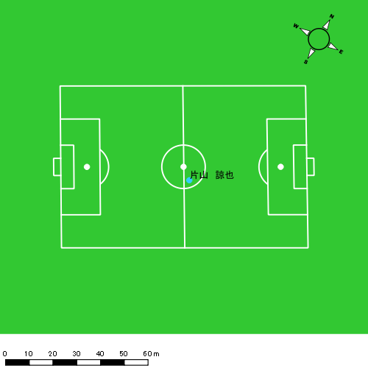 |  |  |  |  | 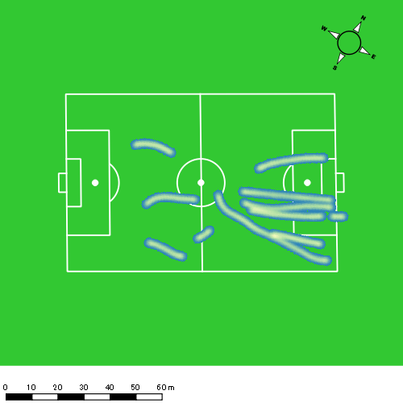 |  |  |  |  |  |  | 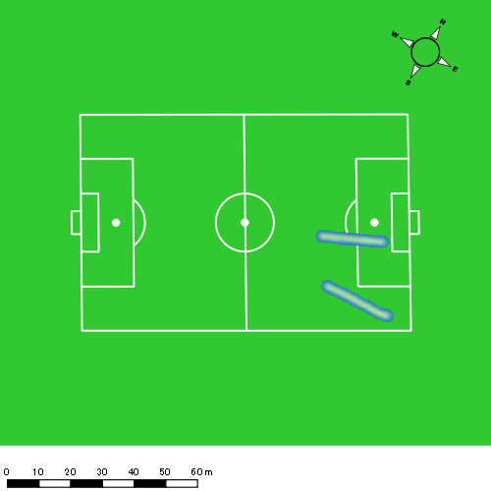 |  |  |  |  |  |  | 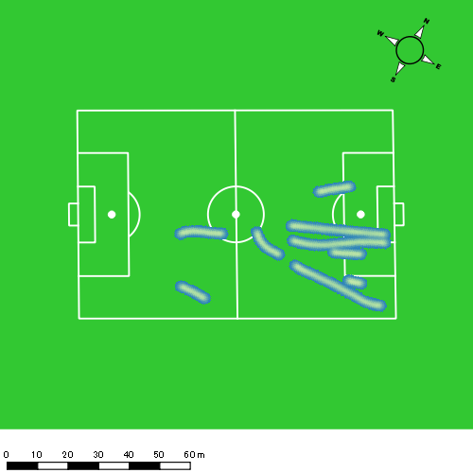
0419vs長崎東後半 平均ポジション |  |  |  |  | 0419vs長崎東後半 ハイスピードゾーン |  |  |  |  |  |  | 0419vs長崎東後半 スプリントゾーン1 |  |  |  |  |  |  | 0419vs長崎東後半 スプリントゾーン2 | 0419vs長崎東後半 スプリントゾーン3
少ない 出現率 多い
少ない 出現率 多い
少ない 出現率 多い
少ない 出現率 多い
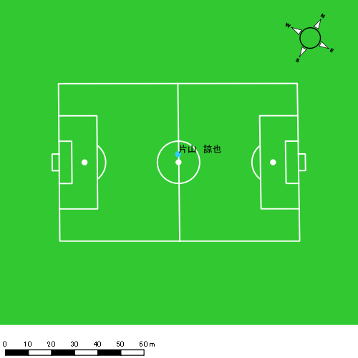 |  |  |  |  | 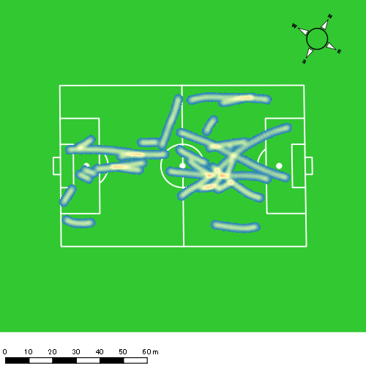 |  |  |  |  |  |  | 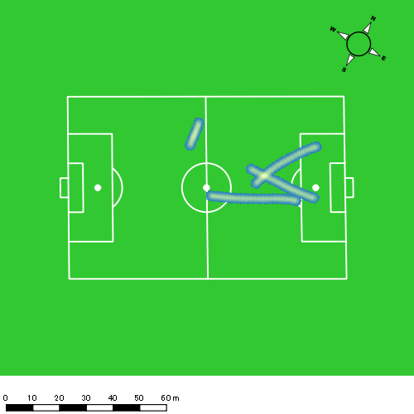 |  |  |  |  |  |  | 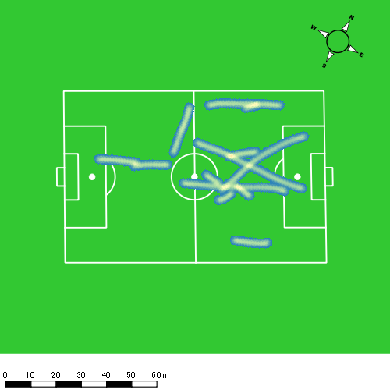

福吉 爽生
...
 | 計測開始（JST） | 計測終了（JST） | ディフェンディング サード | ミドル サード | アタッキング サード |  | ZONE1 (m, hh:mm:ss) |  | ZONE2 (m, hh:mm:ss) |  | ZONE3 (m, hh:mm:ss) |  | ZONE4 (m, hh:mm:ss) |  | ZONE5 (m, hh:mm:ss) |  | ZONE6 (m, hh:mm:ss) |  | 合計
0419vs長崎東前半 | 2025/04/19 13:52:14 - 2025/04/19 14:07:13 |  | 0.00% | 29.79% | 70.21% | 0419vs長崎東前半 0 - 15 | 310.13 | 0:06:49 | 835.87 | 0:06:20 | 338.25 | 0:01:22 | 139.53 | 0:00:25 | 25.26 | 0:00:04 | 0.00 | 0:00:00 | 1,649.05
 | 2025/04/19 14:07:14 - 2025/04/19 14:22:13 |  | 7.85% | 46.10% | 46.05% | 15 - 30 | 385.61 | 0:07:56 | 743.16 | 0:05:31 | 284.39 | 0:01:08 | 115.23 | 0:00:21 | 28.10 | 0:00:04 | 0.00 | 0:00:00 | 1,556.49
 | 2025/04/19 14:22:14 - 2025/04/19 14:37:13 |  | 0.00% | 35.27% | 64.73% | 30 - 45 | 345.27 | 0:06:24 | 834.81 | 0:06:06 | 479.04 | 0:01:55 | 196.70 | 0:00:36 | 0.00 | 0:00:00 | 0.00 | 0:00:00 | 1,855.82
 | 2025/04/19 14:37:14 - 2025/04/19 14:38:29 |  | 0.00% | 12.06% | 87.94% | 45 - | 14.28 | 0:00:19 | 92.90 | 0:00:40 | 54.23 | 0:00:13 | 23.76 | 0:00:04 | 0.00 | 0:00:00 | 0.00 | 0:00:00 | 185.17
0419vs長崎東後半 | 2025/04/19 14:52:56 - 2025/04/19 15:07:55 |  | 1.48% | 41.19% | 57.32% | 0419vs長崎東後半 0 - 15 | 314.93 | 0:06:54 | 816.74 | 0:05:58 | 347.04 | 0:01:23 | 188.93 | 0:00:33 | 83.38 | 0:00:12 | 0.00 | 0:00:00 | 1,751.02
 | 2025/04/19 15:07:56 - 2025/04/19 15:22:55 |  | 3.18% | 28.28% | 68.54% | 15 - 30 | 389.21 | 0:09:56 | 526.34 | 0:04:04 | 215.67 | 0:00:52 | 40.47 | 0:00:08 | 0.00 | 0:00:00 | 0.00 | 0:00:00 | 1,171.69
 | 2025/04/19 15:22:56 - 2025/04/19 15:37:55 |  | 100.00% | 0.00% | 0.00% | 30 - 45 | 365.17 | 0:10:02 | 620.86 | 0:04:50 | 32.72 | 0:00:08 | 0.00 | 0:00:00 | 0.00 | 0:00:00 | 0.00 | 0:00:00 | 1,018.76
 | 2025/04/19 15:37:56 - 2025/04/19 15:41:22 |  | 100.00% | 0.00% | 0.00% | 45 - | 57.38 | 0:02:22 | 119.93 | 0:00:54 | 45.38 | 0:00:11 | 0.00 | 0:00:00 | 0.00 | 0:00:00 | 0.00 | 0:00:00 | 222.69
 |  |  |  |  |  |  | 2,181.98 | 0:50:41 | 4,590.62 | 0:34:23 | 1,796.73 | 0:07:13 | 704.62 | 0:02:06 | 136.74 | 0:00:19 | 0.00 | 0:00:00 | 9,410.68

速度ゾーン（時間割合）グラフ
速度ゾーン（時間割合, セッション別）
速度ゾーン（時間割合詳細）
ZONE1 | ZONE2 | ZONE3 | ZONE4 | ZONE5 | ZONE6 | 0419vs長崎東前半 | 46.38% | 40.23% | 10.04% | 3.08% | 0.27% | 0.00% | 0419vs長崎東前半 0 - 15 | 45.50% | 42.23% | 9.14% | 2.73% | 0.40% | 0.00%
0:50:41 | 0:34:23 | 0:07:13 | 0:02:06 | 0:00:19 | 0:00:00 | 0419vs長崎東後半 | 60.33% | 32.54% | 5.33% | 1.40% | 0.40% | 0.00% | 15 - 30 | 52.84% | 36.78% | 7.60% | 2.33% | 0.44% | 0.00%
 |  |  |  |  |  |  |  |  |  |  |  |  | 30 - 45 | 42.62% | 40.67% | 12.76% | 3.96% | 0.00% | 0.00%
 |  |  |  |  |  |  |  |  |  |  |  |  | 45 - | 24.74% | 52.11% | 17.37% | 5.79% | 0.00% | 0.00%
 |  |  |  |  |  |  |  |  |  |  |  |  | 0419vs長崎東後半 0 - 15 | 45.98% | 39.78% | 9.27% | 3.69% | 1.29% | 0.00%
 |  |  |  |  |  |  |  |  |  |  |  |  | 15 - 30 | 66.22% | 27.16% | 5.78% | 0.84% | 0.00% | 0.00%
 |  |  |  |  |  |  |  |  |  |  |  |  | 30 - 45 | 66.89% | 32.18% | 0.93% | 0.00% | 0.00% | 0.00%
 |  |  |  |  |  |  |  |  |  |  |  |  | 45 - | 68.60% | 26.09% | 5.31% | 0.00% | 0.00% | 0.00%

1分毎走行距離
1分毎ハイスピード距離
速度ゾーングラフ
0419vs長崎東前半 0 - 15 | 109.93650495 | 10.729271183
15 - 30 | 103.7427192 | 8.9755560219
30 - 45 | 123.68628805 | 12.008809585
45 - | 146.15616336 | 17.992052645
0419vs長崎東後半 0 - 15 | 116.73481296 | 17.574212151
15 - 30 | 78.089095878 | 2.0873225294
30 - 45 | 67.894860362 | 0
45 - | 64.448788912 | 0

少ない 出現率 多い
少ない 出現率 多い
少ない 出現率 多い
少ない 出現率 多い
0419vs長崎東前半 平均ポジション |  |  |  |  | 0419vs長崎東前半 ハイスピードゾーン |  |  |  |  |  |  | 0419vs長崎東前半 スプリントゾーン1 |  |  |  |  |  |  | 0419vs長崎東前半 スプリントゾーン2 | 0419vs長崎東前半 スプリントゾーン3
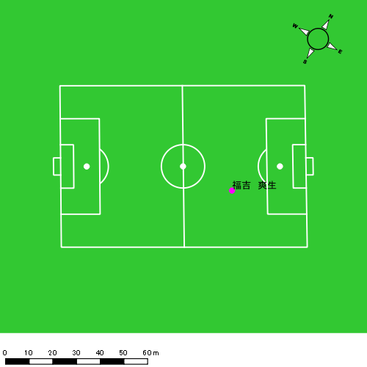 |  |  |  |  | 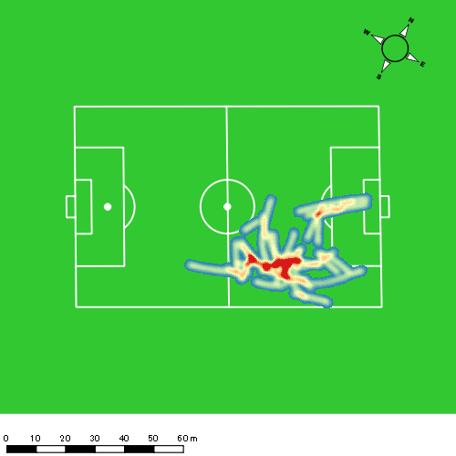 |  |  |  |  |  |  | 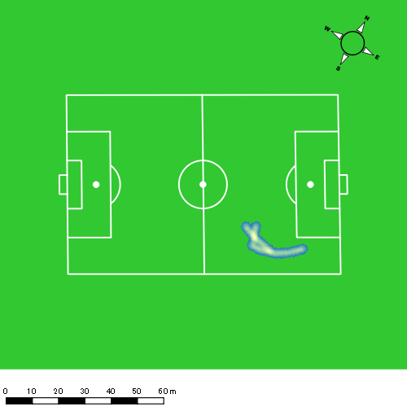 |  |  |  |  |  |  | 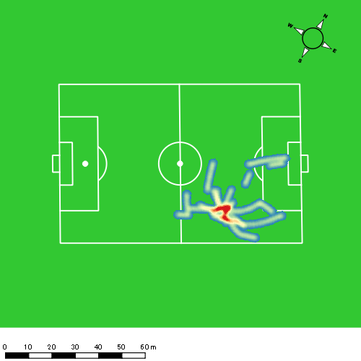
0419vs長崎東後半 平均ポジション |  |  |  |  | 0419vs長崎東後半 ハイスピードゾーン |  |  |  |  |  |  | 0419vs長崎東後半 スプリントゾーン1 |  |  |  |  |  |  | 0419vs長崎東後半 スプリントゾーン2 | 0419vs長崎東後半 スプリントゾーン3
少ない 出現率 多い
少ない 出現率 多い
少ない 出現率 多い
少ない 出現率 多い
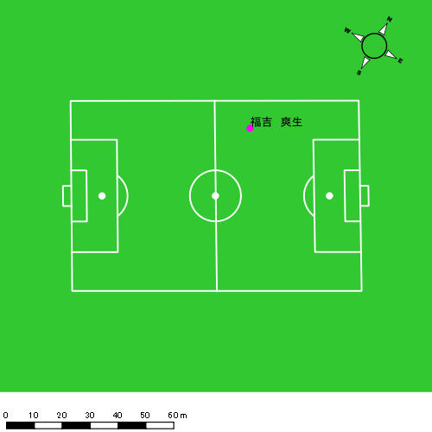 |  |  |  |  | 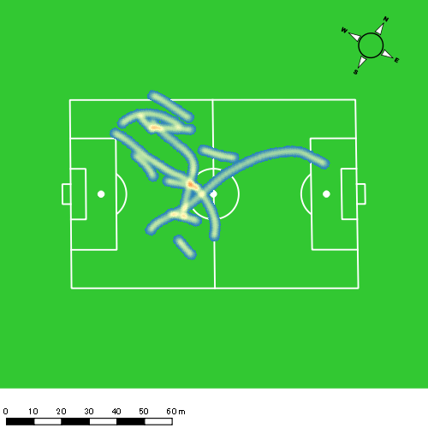 |  |  |  |  |  |  | 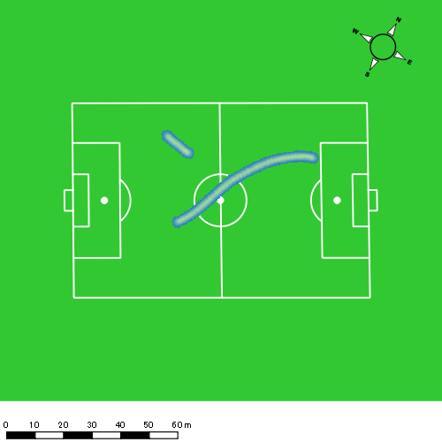 |  |  |  |  |  |  | 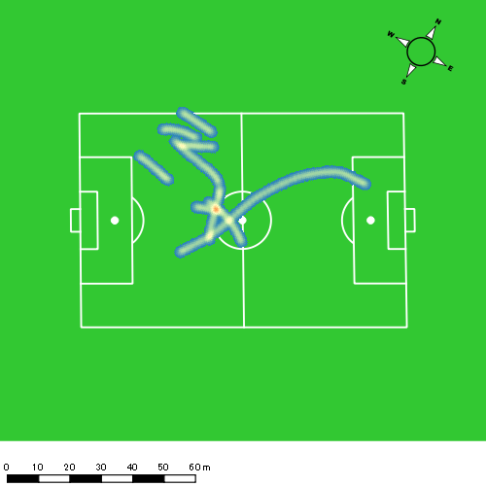

吉田 悠月
...
 | 計測開始（JST） | 計測終了（JST） | ディフェンディング サード | ミドル サード | アタッキング サード |  | ZONE1 (m, hh:mm:ss) |  | ZONE2 (m, hh:mm:ss) |  | ZONE3 (m, hh:mm:ss) |  | ZONE4 (m, hh:mm:ss) |  | ZONE5 (m, hh:mm:ss) |  | ZONE6 (m, hh:mm:ss) |  | 合計
0419vs長崎東前半 | 2025/04/19 13:52:14 - 2025/04/19 14:07:13 |  | 0.00% | 9.93% | 90.07% | 0419vs長崎東前半 0 - 15 | 281.61 | 0:05:58 | 995.81 | 0:06:59 | 359.55 | 0:01:25 | 180.29 | 0:00:32 | 43.03 | 0:00:06 | 0.00 | 0:00:00 | 1,860.28
 | 2025/04/19 14:07:14 - 2025/04/19 14:22:13 |  | 1.44% | 28.76% | 69.80% | 15 - 30 | 337.83 | 0:07:56 | 732.25 | 0:05:15 | 318.56 | 0:01:17 | 141.95 | 0:00:25 | 52.76 | 0:00:08 | 0.00 | 0:00:00 | 1,583.35
 | 2025/04/19 14:22:14 - 2025/04/19 14:37:13 |  | 0.00% | 12.03% | 87.97% | 30 - 45 | 297.39 | 0:06:38 | 850.50 | 0:06:08 | 372.83 | 0:01:28 | 204.11 | 0:00:36 | 66.85 | 0:00:10 | 0.00 | 0:00:00 | 1,791.68
 | 2025/04/19 14:37:14 - 2025/04/19 14:38:29 |  | 0.00% | 0.00% | 100.00% | 45 - | 26.36 | 0:00:31 | 90.16 | 0:00:35 | 33.77 | 0:00:08 | 12.65 | 0:00:02 | 0.00 | 0:00:00 | 0.00 | 0:00:00 | 162.94
0419vs長崎東後半 | 2025/04/19 14:52:56 - 2025/04/19 15:07:55 |  | 0.15% | 34.08% | 65.77% | 0419vs長崎東後半 0 - 15 | 273.37 | 0:06:52 | 864.51 | 0:06:32 | 283.31 | 0:01:09 | 117.64 | 0:00:20 | 46.75 | 0:00:07 | 0.00 | 0:00:00 | 1,585.59
 | 2025/04/19 15:07:56 - 2025/04/19 15:22:55 |  | 100.00% | 0.00% | 0.00% | 15 - 30 | 432.46 | 0:11:12 | 417.18 | 0:03:35 | 41.38 | 0:00:09 | 22.83 | 0:00:04 | 0.00 | 0:00:00 | 0.00 | 0:00:00 | 913.86
 | 2025/04/19 15:22:56 - 2025/04/19 15:37:55 |  | 0.00% | 0.00% | 0.00% | 30 - 45 | 427.34 | 0:12:15 | 311.75 | 0:02:43 | 11.51 | 0:00:03 | 0.00 | 0:00:00 | 0.00 | 0:00:00 | 0.00 | 0:00:00 | 750.60
 | 2025/04/19 15:37:56 - 2025/04/19 15:41:22 |  | 0.00% | 0.00% | 0.00% | 45 - | 52.19 | 0:03:07 | 40.39 | 0:00:20 | 0.00 | 0:00:00 | 0.00 | 0:00:00 | 0.00 | 0:00:00 | 0.00 | 0:00:00 | 92.59
 |  |  |  |  |  |  | 2,128.56 | 0:54:28 | 4,302.56 | 0:32:06 | 1,420.91 | 0:05:39 | 679.47 | 0:02:00 | 209.39 | 0:00:30 | 0.00 | 0:00:00 | 8,740.89

速度ゾーン（時間割合）グラフ
速度ゾーン（時間割合, セッション別）
速度ゾーン（時間割合詳細）
ZONE1 | ZONE2 | ZONE3 | ZONE4 | ZONE5 | ZONE6 | 0419vs長崎東前半 | 45.49% | 40.93% | 9.32% | 3.42% | 0.84% | 0.00% | 0419vs長崎東前半 0 - 15 | 39.76% | 46.54% | 9.49% | 3.51% | 0.69% | 0.00%
0:54:28 | 0:32:06 | 0:05:39 | 0:02:00 | 0:00:30 | 0:00:00 | 0419vs長崎東後半 | 69.00% | 27.16% | 2.77% | 0.85% | 0.23% | 0.00% | 15 - 30 | 52.87% | 34.98% | 8.51% | 2.80% | 0.84% | 0.00%
 |  |  |  |  |  |  |  |  |  |  |  |  | 30 - 45 | 44.22% | 40.89% | 9.82% | 4.00% | 1.07% | 0.00%
 |  |  |  |  |  |  |  |  |  |  |  |  | 45 - | 40.79% | 45.53% | 10.79% | 2.89% | 0.00% | 0.00%
 |  |  |  |  |  |  |  |  |  |  |  |  | 0419vs長崎東後半 0 - 15 | 45.80% | 43.58% | 7.62% | 2.27% | 0.73% | 0.00%
 |  |  |  |  |  |  |  |  |  |  |  |  | 15 - 30 | 74.64% | 23.84% | 1.04% | 0.47% | 0.00% | 0.00%
 |  |  |  |  |  |  |  |  |  |  |  |  | 30 - 45 | 81.62% | 18.09% | 0.29% | 0.00% | 0.00% | 0.00%
 |  |  |  |  |  |  |  |  |  |  |  |  | 45 - | 90.43% | 9.57% | 0.00% | 0.00% | 0.00% | 0.00%

1分毎走行距離
1分毎ハイスピード距離
速度ゾーングラフ
0419vs長崎東前半 0 - 15 | 124.01857547 | 13.992253975
15 - 30 | 105.5026524 | 12.710232027
30 - 45 | 119.41500305 | 16.931473992
45 - | 128.63788018 | 9.1167027728
0419vs長崎東後半 0 - 15 | 105.7058566 | 10.091107993
15 - 30 | 60.905112719 | 1.1690353584
30 - 45 | 50.032524022 | 0
45 - | 26.776734383 | 0

少ない 出現率 多い
少ない 出現率 多い
少ない 出現率 多い
少ない 出現率 多い
0419vs長崎東前半 平均ポジション |  |  |  |  | 0419vs長崎東前半 ハイスピードゾーン |  |  |  |  |  |  | 0419vs長崎東前半 スプリントゾーン1 |  |  |  |  |  |  | 0419vs長崎東前半 スプリントゾーン2 | 0419vs長崎東前半 スプリントゾーン3
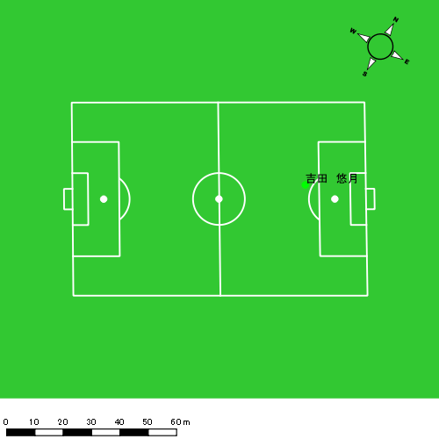 |  |  |  |  | 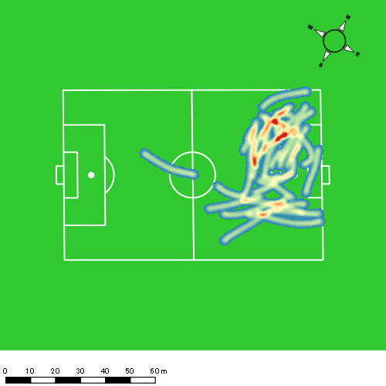 |  |  |  |  |  |  | 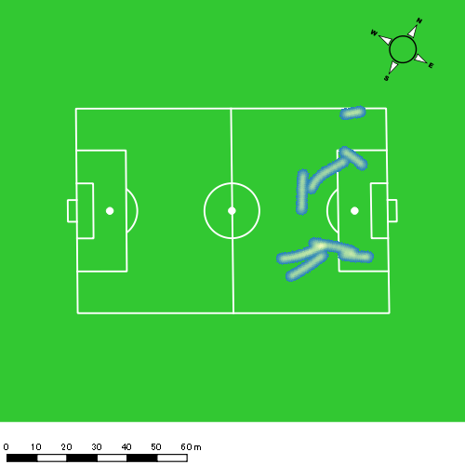 |  |  |  |  |  |  | 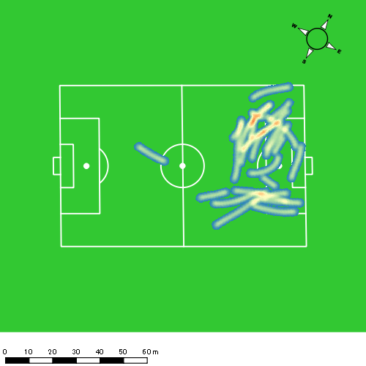
0419vs長崎東後半 平均ポジション |  |  |  |  | 0419vs長崎東後半 ハイスピードゾーン |  |  |  |  |  |  | 0419vs長崎東後半 スプリントゾーン1 |  |  |  |  |  |  | 0419vs長崎東後半 スプリントゾーン2 | 0419vs長崎東後半 スプリントゾーン3
少ない 出現率 多い
少ない 出現率 多い
少ない 出現率 多い
少ない 出現率 多い
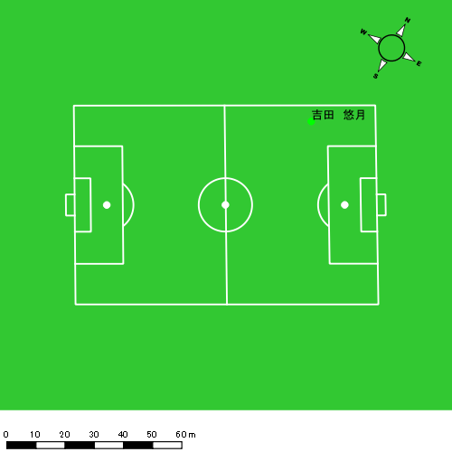

山口 惺也
...
 | 計測開始（JST） | 計測終了（JST） | ディフェンディング サード | ミドル サード | アタッキング サード |  | ZONE1 (m, hh:mm:ss) |  | ZONE2 (m, hh:mm:ss) |  | ZONE3 (m, hh:mm:ss) |  | ZONE4 (m, hh:mm:ss) |  | ZONE5 (m, hh:mm:ss) |  | ZONE6 (m, hh:mm:ss) |  | 合計
0419vs長崎東前半 | 2025/04/19 13:52:14 - 2025/04/19 14:07:13 |  | 0.00% | 18.23% | 81.77% | 0419vs長崎東前半 0 - 15 | 249.27 | 0:05:30 | 1,073.84 | 0:07:20 | 461.65 | 0:01:51 | 100.05 | 0:00:18 | 0.00 | 0:00:00 | 0.00 | 0:00:00 | 1,884.81
 | 2025/04/19 14:07:14 - 2025/04/19 14:22:13 |  | 0.00% | 32.26% | 67.74% | 15 - 30 | 389.11 | 0:08:14 | 795.69 | 0:05:32 | 207.13 | 0:00:50 | 107.86 | 0:00:19 | 31.40 | 0:00:04 | 0.00 | 0:00:00 | 1,531.20
 | 2025/04/19 14:22:14 - 2025/04/19 14:37:13 |  | 0.00% | 26.33% | 73.67% | 30 - 45 | 318.46 | 0:06:42 | 944.47 | 0:06:33 | 355.19 | 0:01:26 | 88.76 | 0:00:16 | 20.08 | 0:00:03 | 0.00 | 0:00:00 | 1,726.96
 | 2025/04/19 14:37:14 - 2025/04/19 14:38:29 |  | 0.00% | 0.00% | 100.00% | 45 - | 32.18 | 0:00:37 | 70.12 | 0:00:31 | 34.01 | 0:00:08 | 0.90 | 0:00:00 | 0.00 | 0:00:00 | 0.00 | 0:00:00 | 137.22
0419vs長崎東後半 | 2025/04/19 14:52:56 - 2025/04/19 15:07:55 |  | 0.00% | 36.99% | 63.01% | 0419vs長崎東後半 0 - 15 | 261.40 | 0:06:26 | 857.56 | 0:05:57 | 538.02 | 0:02:11 | 117.27 | 0:00:22 | 31.76 | 0:00:04 | 0.00 | 0:00:00 | 1,806.01
 | 2025/04/19 15:07:56 - 2025/04/19 15:22:55 |  | 0.00% | 36.88% | 63.12% | 15 - 30 | 297.99 | 0:08:06 | 745.09 | 0:05:20 | 320.20 | 0:01:18 | 72.93 | 0:00:13 | 26.70 | 0:00:04 | 0.00 | 0:00:00 | 1,462.91
 | 2025/04/19 15:22:56 - 2025/04/19 15:37:55 |  | 0.00% | 21.58% | 78.42% | 30 - 45 | 337.13 | 0:06:32 | 955.56 | 0:06:51 | 311.02 | 0:01:15 | 108.95 | 0:00:20 | 9.85 | 0:00:01 | 0.00 | 0:00:00 | 1,722.51
 | 2025/04/19 15:37:56 - 2025/04/19 15:41:22 |  | 0.00% | 50.06% | 49.94% | 45 - | 59.23 | 0:00:59 | 296.03 | 0:02:04 | 66.91 | 0:00:16 | 42.32 | 0:00:07 | 0.00 | 0:00:00 | 0.00 | 0:00:00 | 464.49
 |  |  |  |  |  |  | 1,944.78 | 0:43:06 | 5,738.36 | 0:40:09 | 2,294.14 | 0:09:16 | 639.04 | 0:01:55 | 119.79 | 0:00:17 | 0.00 | 0:00:00 | 10,736.12

速度ゾーン（時間割合）グラフ
速度ゾーン（時間割合, セッション別）
速度ゾーン（時間割合詳細）
ZONE1 | ZONE2 | ZONE3 | ZONE4 | ZONE5 | ZONE6 | 0419vs長崎東前半 | 45.48% | 43.10% | 9.22% | 1.95% | 0.25% | 0.00% | 0419vs長崎東前半 0 - 15 | 36.70% | 48.88% | 12.38% | 2.04% | 0.00% | 0.00%
0:43:06 | 0:40:09 | 0:09:16 | 0:01:55 | 0:00:17 | 0:00:00 | 0419vs長崎東後半 | 45.53% | 41.70% | 10.33% | 2.11% | 0.33% | 0.00% | 15 - 30 | 54.89% | 36.93% | 5.56% | 2.16% | 0.47% | 0.00%
 |  |  |  |  |  |  |  |  |  |  |  |  | 30 - 45 | 44.62% | 43.71% | 9.58% | 1.78% | 0.31% | 0.00%
 |  |  |  |  |  |  |  |  |  |  |  |  | 45 - | 48.16% | 40.53% | 11.05% | 0.26% | 0.00% | 0.00%
 |  |  |  |  |  |  |  |  |  |  |  |  | 0419vs長崎東後半 0 - 15 | 42.89% | 39.67% | 14.56% | 2.40% | 0.49% | 0.00%
 |  |  |  |  |  |  |  |  |  |  |  |  | 15 - 30 | 54.00% | 35.51% | 8.64% | 1.42% | 0.42% | 0.00%
 |  |  |  |  |  |  |  |  |  |  |  |  | 30 - 45 | 43.60% | 45.69% | 8.38% | 2.18% | 0.16% | 0.00%
 |  |  |  |  |  |  |  |  |  |  |  |  | 45 - | 28.60% | 60.10% | 7.73% | 3.57% | 0.00% | 0.00%

1分毎走行距離
1分毎ハイスピード距離
速度ゾーングラフ
0419vs長崎東前半 0 - 15 | 125.65394466 | 6.2895946065
15 - 30 | 102.03813653 | 8.9303658789
30 - 45 | 115.09426139 | 7.1252068191
45 - | 108.07796622 | 0
0419vs長崎東後半 0 - 15 | 120.40098868 | 9.2011946257
15 - 30 | 97.527300538 | 6.2166644904
30 - 45 | 114.82543988 | 7.033194474
45 - | 134.32527817 | 11.958513901

0419vs長崎東前半 平均ポジション |  |  |  |  | 0419vs長崎東前半 ハイスピードゾーン |  |  |  |  |  |  | 0419vs長崎東前半 スプリントゾーン1 |  |  |  |  |  |  | 0419vs長崎東前半 スプリントゾーン2 | 0419vs長崎東前半 スプリントゾーン3
少ない 出現率 多い
少ない 出現率 多い
少ない 出現率 多い
少ない 出現率 多い
0419vs長崎東後半 平均ポジション |  |  |  |  | 0419vs長崎東後半 ハイスピードゾーン |  |  |  |  |  |  | 0419vs長崎東後半 スプリントゾーン1 |  |  |  |  |  |  | 0419vs長崎東後半 スプリントゾーン2 | 0419vs長崎東後半 スプリントゾーン3
少ない 出現率 多い
少ない 出現率 多い
少ない 出現率 多い
少ない 出現率 多い

大川 琉稀
...
 | 計測開始（JST） | 計測終了（JST） | ディフェンディング サード | ミドル サード | アタッキング サード |  | ZONE1 (m, hh:mm:ss) |  | ZONE2 (m, hh:mm:ss) |  | ZONE3 (m, hh:mm:ss) |  | ZONE4 (m, hh:mm:ss) |  | ZONE5 (m, hh:mm:ss) |  | ZONE6 (m, hh:mm:ss) |  | 合計
0419vs長崎東前半 | 2025/04/19 13:52:14 - 2025/04/19 14:07:13 |  | 0.00% | 66.94% | 33.06% | 0419vs長崎東前半 0 - 15 | 371.76 | 0:07:08 | 915.73 | 0:06:27 | 317.75 | 0:01:18 | 34.56 | 0:00:06 | 0.00 | 0:00:00 | 0.00 | 0:00:00 | 1,639.80
 | 2025/04/19 14:07:14 - 2025/04/19 14:22:13 |  | 9.44% | 72.96% | 17.60% | 15 - 30 | 314.43 | 0:07:30 | 884.01 | 0:06:19 | 264.25 | 0:01:05 | 36.50 | 0:00:06 | 0.00 | 0:00:00 | 0.00 | 0:00:00 | 1,499.20
 | 2025/04/19 14:22:14 - 2025/04/19 14:37:13 |  | 0.85% | 65.32% | 33.82% | 30 - 45 | 356.25 | 0:06:53 | 965.55 | 0:06:43 | 328.29 | 0:01:20 | 21.44 | 0:00:04 | 0.00 | 0:00:00 | 0.00 | 0:00:00 | 1,671.53
 | 2025/04/19 14:37:14 - 2025/04/19 14:38:29 |  | 0.00% | 28.15% | 71.85% | 45 - | 24.33 | 0:00:31 | 86.10 | 0:00:39 | 25.41 | 0:00:06 | 0.00 | 0:00:00 | 0.00 | 0:00:00 | 0.00 | 0:00:00 | 135.84
0419vs長崎東後半 | 2025/04/19 14:52:56 - 2025/04/19 15:07:55 |  | 4.67% | 58.74% | 36.59% | 0419vs長崎東後半 0 - 15 | 306.34 | 0:06:36 | 897.88 | 0:06:23 | 417.20 | 0:01:45 | 84.75 | 0:00:15 | 5.32 | 0:00:01 | 0.00 | 0:00:00 | 1,711.49
 | 2025/04/19 15:07:56 - 2025/04/19 15:22:55 |  | 4.49% | 61.10% | 34.42% | 15 - 30 | 369.61 | 0:07:28 | 852.62 | 0:06:08 | 287.64 | 0:01:11 | 69.56 | 0:00:13 | 0.00 | 0:00:00 | 0.00 | 0:00:00 | 1,579.44
 | 2025/04/19 15:22:56 - 2025/04/19 15:37:55 |  | 5.17% | 64.40% | 30.44% | 30 - 45 | 364.81 | 0:06:20 | 1,012.08 | 0:07:06 | 354.70 | 0:01:25 | 45.28 | 0:00:08 | 0.00 | 0:00:00 | 0.00 | 0:00:00 | 1,776.87
 | 2025/04/19 15:37:56 - 2025/04/19 15:41:22 |  | 7.58% | 92.42% | 0.00% | 45 - | 76.96 | 0:01:17 | 215.82 | 0:01:32 | 94.31 | 0:00:23 | 64.73 | 0:00:12 | 27.64 | 0:00:04 | 0.00 | 0:00:00 | 479.46
 |  |  |  |  |  |  | 2,184.48 | 0:43:44 | 5,829.80 | 0:41:17 | 2,089.56 | 0:08:33 | 356.82 | 0:01:04 | 32.96 | 0:00:05 | 0.00 | 0:00:00 | 10,493.61

速度ゾーン（時間割合）グラフ
速度ゾーン（時間割合, セッション別）
速度ゾーン（時間割合詳細）
ZONE1 | ZONE2 | ZONE3 | ZONE4 | ZONE5 | ZONE6 | 0419vs長崎東前半 | 47.63% | 43.50% | 8.26% | 0.61% | 0.00% | 0.00% | 0419vs長崎東前半 0 - 15 | 47.57% | 43.05% | 8.69% | 0.69% | 0.00% | 0.00%
0:43:44 | 0:41:17 | 0:08:33 | 0:01:04 | 0:00:05 | 0:00:00 | 0419vs長崎東後半 | 44.78% | 43.67% | 9.76% | 1.63% | 0.17% | 0.00% | 15 - 30 | 50.02% | 42.09% | 7.18% | 0.71% | 0.00% | 0.00%
 |  |  |  |  |  |  |  |  |  |  |  |  | 30 - 45 | 45.87% | 44.76% | 8.91% | 0.47% | 0.00% | 0.00%
 |  |  |  |  |  |  |  |  |  |  |  |  | 45 - | 41.05% | 50.79% | 8.16% | 0.00% | 0.00% | 0.00%
 |  |  |  |  |  |  |  |  |  |  |  |  | 0419vs長崎東後半 0 - 15 | 44.04% | 42.58% | 11.64% | 1.64% | 0.09% | 0.00%
 |  |  |  |  |  |  |  |  |  |  |  |  | 15 - 30 | 49.82% | 40.89% | 7.89% | 1.40% | 0.00% | 0.00%
 |  |  |  |  |  |  |  |  |  |  |  |  | 30 - 45 | 42.24% | 47.38% | 9.44% | 0.93% | 0.00% | 0.00%
 |  |  |  |  |  |  |  |  |  |  |  |  | 45 - | 37.10% | 44.35% | 11.01% | 5.60% | 1.93% | 0.00%

1分毎走行距離
1分毎ハイスピード距離
速度ゾーングラフ
0419vs長崎東前半 0 - 15 | 109.31986187 | 1.818235913
15 - 30 | 99.895719254 | 2.433345423
30 - 45 | 111.40859713 | 0.77604162516
45 - | 107.23966448 | 0
0419vs長崎東後半 0 - 15 | 114.07433775 | 5.9401876321
15 - 30 | 105.28296229 | 4.1615225509
30 - 45 | 118.42368346 | 2.2604394234
45 - | 138.79117069 | 26.773623471

0419vs長崎東前半 平均ポジション |  |  |  |  | 0419vs長崎東前半 ハイスピードゾーン |  |  |  |  |  |  | 0419vs長崎東前半 スプリントゾーン2 |  |  |  |  |  |  | 0419vs長崎東前半 スプリントゾーン3
少ない 出現率 多い
少ない 出現率 多い
少ない 出現率 多い
0419vs長崎東後半 平均ポジション |  |  |  |  | 0419vs長崎東後半 ハイスピードゾーン |  |  |  |  |  |  | 0419vs長崎東後半 スプリントゾーン1 |  |  |  |  |  |  | 0419vs長崎東後半 スプリントゾーン2 | 0419vs長崎東後半 スプリントゾーン3
少ない 出現率 多い
少ない 出現率 多い
少ない 出現率 多い
少ない 出現率 多い

中村 莉士
...
 | 計測開始（JST） | 計測終了（JST） | ディフェンディング サード | ミドル サード | アタッキング サード |  | ZONE1 (m, hh:mm:ss) |  | ZONE2 (m, hh:mm:ss) |  | ZONE3 (m, hh:mm:ss) |  | ZONE4 (m, hh:mm:ss) |  | ZONE5 (m, hh:mm:ss) |  | ZONE6 (m, hh:mm:ss) |  | 合計
0419vs長崎東前半 | 2025/04/19 13:52:14 - 2025/04/19 14:07:13 |  | 0.00% | 38.36% | 61.64% | 0419vs長崎東前半 0 - 15 | 286.69 | 0:06:35 | 897.71 | 0:06:21 | 490.40 | 0:02:00 | 24.27 | 0:00:04 | 0.00 | 0:00:00 | 0.00 | 0:00:00 | 1,699.07
 | 2025/04/19 14:07:14 - 2025/04/19 14:22:13 |  | 4.52% | 46.59% | 48.89% | 15 - 30 | 315.18 | 0:07:21 | 833.07 | 0:06:07 | 316.69 | 0:01:16 | 87.42 | 0:00:16 | 0.00 | 0:00:00 | 0.00 | 0:00:00 | 1,552.36
 | 2025/04/19 14:22:14 - 2025/04/19 14:37:13 |  | 0.00% | 39.03% | 60.97% | 30 - 45 | 320.69 | 0:06:47 | 860.97 | 0:06:13 | 401.61 | 0:01:37 | 124.27 | 0:00:22 | 3.97 | 0:00:01 | 0.00 | 0:00:00 | 1,711.50
 | 2025/04/19 14:37:14 - 2025/04/19 14:38:29 |  | 0.00% | 7.25% | 92.75% | 45 - | 20.70 | 0:00:26 | 100.50 | 0:00:42 | 29.22 | 0:00:08 | 0.00 | 0:00:00 | 0.00 | 0:00:00 | 0.00 | 0:00:00 | 150.42
0419vs長崎東後半 | 2025/04/19 14:52:56 - 2025/04/19 15:07:55 |  | 3.30% | 43.53% | 53.17% | 0419vs長崎東後半 0 - 15 | 277.67 | 0:07:06 | 818.48 | 0:05:58 | 402.60 | 0:01:38 | 98.64 | 0:00:18 | 0.00 | 0:00:00 | 0.00 | 0:00:00 | 1,597.39
 | 2025/04/19 15:07:56 - 2025/04/19 15:22:55 |  | 0.95% | 44.63% | 54.41% | 15 - 30 | 291.04 | 0:07:44 | 764.43 | 0:05:31 | 357.06 | 0:01:27 | 74.87 | 0:00:13 | 28.46 | 0:00:04 | 0.00 | 0:00:00 | 1,515.87
 | 2025/04/19 15:22:56 - 2025/04/19 15:37:55 |  | 2.51% | 48.43% | 49.06% | 30 - 45 | 275.50 | 0:05:47 | 938.32 | 0:06:59 | 452.75 | 0:01:49 | 143.55 | 0:00:25 | 0.00 | 0:00:00 | 0.00 | 0:00:00 | 1,810.12
 | 2025/04/19 15:37:56 - 2025/04/19 15:41:22 |  | 9.30% | 74.97% | 15.73% | 45 - | 57.10 | 0:00:56 | 249.30 | 0:01:43 | 174.95 | 0:00:42 | 28.81 | 0:00:05 | 0.00 | 0:00:00 | 0.00 | 0:00:00 | 510.16
 |  |  |  |  |  |  | 1,844.58 | 0:42:42 | 5,462.77 | 0:39:34 | 2,625.28 | 0:10:37 | 581.82 | 0:01:44 | 32.43 | 0:00:05 | 0.00 | 0:00:00 | 10,546.88

速度ゾーン（時間割合）グラフ
速度ゾーン（時間割合, セッション別）
速度ゾーン（時間割合詳細）
ZONE1 | ZONE2 | ZONE3 | ZONE4 | ZONE5 | ZONE6 | 0419vs長崎東前半 | 45.73% | 41.91% | 10.81% | 1.53% | 0.02% | 0.00% | 0419vs長崎東前半 0 - 15 | 43.85% | 42.30% | 13.38% | 0.47% | 0.00% | 0.00%
0:42:42 | 0:39:34 | 0:10:37 | 0:01:44 | 0:00:05 | 0:00:00 | 0419vs長崎東後半 | 44.47% | 41.66% | 11.59% | 2.13% | 0.14% | 0.00% | 15 - 30 | 49.04% | 40.80% | 8.40% | 1.76% | 0.00% | 0.00%
 |  |  |  |  |  |  |  |  |  |  |  |  | 30 - 45 | 45.24% | 41.47% | 10.73% | 2.49% | 0.07% | 0.00%
 |  |  |  |  |  |  |  |  |  |  |  |  | 45 - | 34.47% | 55.53% | 10.00% | 0.00% | 0.00% | 0.00%
 |  |  |  |  |  |  |  |  |  |  |  |  | 0419vs長崎東後半 0 - 15 | 47.29% | 39.76% | 10.93% | 2.02% | 0.00% | 0.00%
 |  |  |  |  |  |  |  |  |  |  |  |  | 15 - 30 | 51.58% | 36.78% | 9.69% | 1.49% | 0.47% | 0.00%
 |  |  |  |  |  |  |  |  |  |  |  |  | 30 - 45 | 38.51% | 46.53% | 12.13% | 2.82% | 0.00% | 0.00%
 |  |  |  |  |  |  |  |  |  |  |  |  | 45 - | 27.25% | 49.95% | 20.39% | 2.42% | 0.00% | 0.00%

1分毎走行距離
1分毎ハイスピード距離
速度ゾーングラフ
0419vs長崎東前半 0 - 15 | 113.27129472 | 1.1327070496
15 - 30 | 103.45019752 | 5.5510088355
30 - 45 | 114.07221963 | 8.2139180322
45 - | 118.75399931 | 0
0419vs長崎東後半 0 - 15 | 106.48867205 | 6.3178398748
15 - 30 | 101.05784494 | 6.3457613067
30 - 45 | 120.65894479 | 9.3132362021
45 - | 147.69255669 | 8.3499944032

0419vs長崎東前半 平均ポジション |  |  |  |  | 0419vs長崎東前半 ハイスピードゾーン |  |  |  |  |  |  | 0419vs長崎東前半 スプリントゾーン2 |  |  |  |  |  |  | 0419vs長崎東前半 スプリントゾーン3
少ない 出現率 多い
少ない 出現率 多い
少ない 出現率 多い
0419vs長崎東後半 平均ポジション |  |  |  |  | 0419vs長崎東後半 ハイスピードゾーン |  |  |  |  |  |  | 0419vs長崎東後半 スプリントゾーン1 |  |  |  |  |  |  | 0419vs長崎東後半 スプリントゾーン2 | 0419vs長崎東後半 スプリントゾーン3
少ない 出現率 多い
少ない 出現率 多い
少ない 出現率 多い
少ない 出現率 多い

柴原 寛太
...
 | 計測開始（JST） | 計測終了（JST） | ディフェンディング サード | ミドル サード | アタッキング サード |  | ZONE1 (m, hh:mm:ss) |  | ZONE2 (m, hh:mm:ss) |  | ZONE3 (m, hh:mm:ss) |  | ZONE4 (m, hh:mm:ss) |  | ZONE5 (m, hh:mm:ss) |  | ZONE6 (m, hh:mm:ss) |  | 合計
0419vs長崎東前半 | 2025/04/19 13:52:14 - 2025/04/19 14:07:13 |  | 0.00% | 10.81% | 89.19% | 0419vs長崎東前半 0 - 15 | 270.39 | 0:05:56 | 903.42 | 0:06:29 | 482.06 | 0:01:53 | 174.71 | 0:00:31 | 70.49 | 0:00:10 | 0.00 | 0:00:00 | 1,901.07
 | 2025/04/19 14:07:14 - 2025/04/19 14:22:13 |  | 5.20% | 24.67% | 70.12% | 15 - 30 | 284.97 | 0:06:21 | 959.53 | 0:06:52 | 328.31 | 0:01:20 | 126.71 | 0:00:23 | 28.39 | 0:00:04 | 0.00 | 0:00:00 | 1,727.91
 | 2025/04/19 14:22:14 - 2025/04/19 14:37:13 |  | 0.00% | 15.49% | 84.51% | 30 - 45 | 339.64 | 0:06:42 | 818.85 | 0:06:06 | 369.09 | 0:01:28 | 227.19 | 0:00:40 | 28.12 | 0:00:04 | 0.00 | 0:00:00 | 1,782.90
 | 2025/04/19 14:37:14 - 2025/04/19 14:38:29 |  | 0.00% | 0.00% | 100.00% | 45 - | 36.51 | 0:00:36 | 63.68 | 0:00:30 | 32.87 | 0:00:08 | 8.06 | 0:00:01 | 0.00 | 0:00:00 | 0.00 | 0:00:00 | 141.11
0419vs長崎東後半 | 2025/04/19 14:52:56 - 2025/04/19 15:07:55 |  | 0.63% | 26.91% | 72.46% | 0419vs長崎東後半 0 - 15 | 268.49 | 0:06:22 | 905.82 | 0:06:33 | 358.90 | 0:01:26 | 167.78 | 0:00:29 | 64.65 | 0:00:09 | 0.00 | 0:00:00 | 1,765.63
 | 2025/04/19 15:07:56 - 2025/04/19 15:22:55 |  | 0.00% | 25.83% | 74.17% | 15 - 30 | 256.86 | 0:07:05 | 822.59 | 0:05:56 | 403.87 | 0:01:39 | 93.22 | 0:00:16 | 28.74 | 0:00:04 | 0.00 | 0:00:00 | 1,605.28
 | 2025/04/19 15:22:56 - 2025/04/19 15:37:55 |  | 0.00% | 30.14% | 69.86% | 30 - 45 | 352.06 | 0:06:26 | 870.17 | 0:06:22 | 386.45 | 0:01:33 | 179.93 | 0:00:32 | 57.63 | 0:00:08 | 0.00 | 0:00:00 | 1,846.23
 | 2025/04/19 15:37:56 - 2025/04/19 15:41:22 |  | 4.15% | 59.64% | 36.21% | 45 - | 52.59 | 0:00:56 | 264.18 | 0:01:46 | 141.51 | 0:00:34 | 46.51 | 0:00:08 | 23.67 | 0:00:03 | 0.00 | 0:00:00 | 528.46
 |  |  |  |  |  |  | 1,861.52 | 0:40:24 | 5,608.23 | 0:40:34 | 2,503.06 | 0:10:01 | 1,024.09 | 0:03:01 | 301.69 | 0:00:43 | 0.00 | 0:00:00 | 11,298.59

速度ゾーン（時間割合）グラフ
速度ゾーン（時間割合, セッション別）
速度ゾーン（時間割合詳細）
ZONE1 | ZONE2 | ZONE3 | ZONE4 | ZONE5 | ZONE6 | 0419vs長崎東前半 | 42.35% | 43.14% | 10.42% | 3.44% | 0.66% | 0.00% | 0419vs長崎東前半 0 - 15 | 39.54% | 43.28% | 12.58% | 3.49% | 1.11% | 0.00%
0:40:24 | 0:40:34 | 0:10:01 | 0:03:01 | 0:00:43 | 0:00:00 | 0419vs長崎東後半 | 42.94% | 42.55% | 10.72% | 2.94% | 0.85% | 0.00% | 15 - 30 | 42.33% | 45.82% | 8.89% | 2.51% | 0.44% | 0.00%
 |  |  |  |  |  |  |  |  |  |  |  |  | 30 - 45 | 44.71% | 40.62% | 9.76% | 4.44% | 0.47% | 0.00%
 |  |  |  |  |  |  |  |  |  |  |  |  | 45 - | 47.89% | 39.47% | 10.79% | 1.84% | 0.00% | 0.00%
 |  |  |  |  |  |  |  |  |  |  |  |  | 0419vs長崎東後半 0 - 15 | 42.47% | 43.64% | 9.58% | 3.27% | 1.04% | 0.00%
 |  |  |  |  |  |  |  |  |  |  |  |  | 15 - 30 | 47.22% | 39.53% | 10.98% | 1.82% | 0.44% | 0.00%
 |  |  |  |  |  |  |  |  |  |  |  |  | 30 - 45 | 42.84% | 42.47% | 10.29% | 3.51% | 0.89% | 0.00%
 |  |  |  |  |  |  |  |  |  |  |  |  | 45 - | 26.86% | 51.21% | 16.43% | 3.96% | 1.55% | 0.00%

1分毎走行距離
1分毎ハイスピード距離
速度ゾーングラフ
0419vs長崎東前半 0 - 15 | 126.73799274 | 15.390556974
15 - 30 | 115.15221067 | 10.275247518
30 - 45 | 118.83943411 | 15.414968948
45 - | 111.19350415 | 6.3614218332
0419vs長崎東後半 0 - 15 | 117.70872263 | 14.972703716
15 - 30 | 107.01843862 | 7.2137087268
30 - 45 | 123.07256905 | 15.557970604
45 - | 152.88682362 | 19.15984013

0419vs長崎東前半 平均ポジション |  |  |  |  | 0419vs長崎東前半 ハイスピードゾーン |  |  |  |  |  |  | 0419vs長崎東前半 スプリントゾーン1 |  |  |  |  |  |  | 0419vs長崎東前半 スプリントゾーン2 | 0419vs長崎東前半 スプリントゾーン3
少ない 出現率 多い
少ない 出現率 多い
少ない 出現率 多い
少ない 出現率 多い
0419vs長崎東後半 平均ポジション |  |  |  |  | 0419vs長崎東後半 ハイスピードゾーン |  |  |  |  |  |  | 0419vs長崎東後半 スプリントゾーン1 |  |  |  |  |  |  | 0419vs長崎東後半 スプリントゾーン2 | 0419vs長崎東後半 スプリントゾーン3
少ない 出現率 多い
少ない 出現率 多い
少ない 出現率 多い
少ない 出現率 多い

林田 一護
...
 | 計測開始（JST） | 計測終了（JST） | ディフェンディング サード | ミドル サード | アタッキング サード |  | ZONE1 (m, hh:mm:ss) |  | ZONE2 (m, hh:mm:ss) |  | ZONE3 (m, hh:mm:ss) |  | ZONE4 (m, hh:mm:ss) |  | ZONE5 (m, hh:mm:ss) |  | ZONE6 (m, hh:mm:ss) |  | 合計
0419vs長崎東前半 | 2025/04/19 13:52:14 - 2025/04/19 14:07:13 |  | 0.00% | 0.00% | 100.00% | 0419vs長崎東前半 0 - 15 | 70.89 | 0:04:15 | 1,449.99 | 0:08:54 | 373.95 | 0:01:36 | 79.63 | 0:00:14 | 7.99 | 0:00:01 | 0.00 | 0:00:00 | 1,982.45
 | 2025/04/19 14:07:14 - 2025/04/19 14:22:13 |  | 0.00% | 0.00% | 0.00% | 15 - 30 | 109.78 | 0:05:07 | 1,249.41 | 0:07:58 | 348.93 | 0:01:28 | 120.38 | 0:00:21 | 41.37 | 0:00:06 | 0.00 | 0:00:00 | 1,869.86
 | 2025/04/19 14:22:14 - 2025/04/19 14:37:13 |  | 0.00% | 0.00% | 100.00% | 30 - 45 | 137.93 | 0:04:44 | 1,376.70 | 0:08:20 | 399.14 | 0:01:45 | 52.45 | 0:00:09 | 6.53 | 0:00:01 | 0.00 | 0:00:00 | 1,972.75
 | 2025/04/19 14:37:14 - 2025/04/19 14:38:29 |  | 0.00% | 0.00% | 0.00% | 45 - | 6.98 | 0:00:09 | 146.98 | 0:00:51 | 59.14 | 0:00:16 | 0.00 | 0:00:00 | 0.00 | 0:00:00 | 0.00 | 0:00:00 | 213.10
0419vs長崎東後半 | 2025/04/19 14:52:56 - 2025/04/19 15:07:55 |  | 100.00% | 0.00% | 0.00% | 0419vs長崎東後半 0 - 15 | 64.34 | 0:02:34 | 1,527.31 | 0:08:59 | 761.79 | 0:03:21 | 34.21 | 0:00:06 | 0.00 | 0:00:00 | 0.00 | 0:00:00 | 2,387.64
 | 2025/04/19 15:07:56 - 2025/04/19 15:22:55 |  | 0.00% | 0.00% | 0.00% | 15 - 30 | 82.61 | 0:04:09 | 1,604.25 | 0:09:38 | 262.94 | 0:01:11 | 7.50 | 0:00:01 | 0.00 | 0:00:00 | 0.00 | 0:00:00 | 1,957.29
 | 2025/04/19 15:22:56 - 2025/04/19 15:37:55 |  | 0.00% | 0.00% | 0.00% | 30 - 45 | 98.55 | 0:02:58 | 1,927.96 | 0:11:53 | 30.79 | 0:00:09 | 0.00 | 0:00:00 | 0.00 | 0:00:00 | 0.00 | 0:00:00 | 2,057.30
 | 2025/04/19 15:37:56 - 2025/04/19 15:41:22 |  | 0.00% | 0.00% | 0.00% | 45 - | 29.08 | 0:01:18 | 292.55 | 0:01:50 | 70.37 | 0:00:18 | 0.00 | 0:00:00 | 0.00 | 0:00:00 | 0.00 | 0:00:00 | 392.00
 |  |  |  |  |  |  | 600.14 | 0:25:14 | 9,575.15 | 0:58:23 | 2,307.04 | 0:10:05 | 294.16 | 0:00:52 | 55.89 | 0:00:08 | 0.00 | 0:00:00 | 12,832.39

速度ゾーン（時間割合）グラフ
速度ゾーン（時間割合, セッション別）
速度ゾーン（時間割合詳細）
ZONE1 | ZONE2 | ZONE3 | ZONE4 | ZONE5 | ZONE6 | 0419vs長崎東前半 | 30.79% | 56.32% | 11.00% | 1.59% | 0.30% | 0.00% | 0419vs長崎東前半 0 - 15 | 28.32% | 59.35% | 10.67% | 1.53% | 0.13% | 0.00%
0:25:14 | 0:58:23 | 0:10:05 | 0:00:52 | 0:00:08 | 0:00:00 | 0419vs長崎東後半 | 22.69% | 66.74% | 10.31% | 0.26% | 0.00% | 0.00% | 15 - 30 | 34.07% | 53.11% | 9.82% | 2.33% | 0.67% | 0.00%
 |  |  |  |  |  |  |  |  |  |  |  |  | 30 - 45 | 31.56% | 55.60% | 11.69% | 1.04% | 0.11% | 0.00%
 |  |  |  |  |  |  |  |  |  |  |  |  | 45 - | 12.11% | 67.11% | 20.79% | 0.00% | 0.00% | 0.00%
 |  |  |  |  |  |  |  |  |  |  |  |  | 0419vs長崎東後半 0 - 15 | 17.11% | 59.84% | 22.36% | 0.69% | 0.00% | 0.00%
 |  |  |  |  |  |  |  |  |  |  |  |  | 15 - 30 | 27.67% | 64.27% | 7.91% | 0.16% | 0.00% | 0.00%
 |  |  |  |  |  |  |  |  |  |  |  |  | 30 - 45 | 19.80% | 79.20% | 1.00% | 0.00% | 0.00% | 0.00%
 |  |  |  |  |  |  |  |  |  |  |  |  | 45 - | 37.87% | 53.24% | 8.89% | 0.00% | 0.00% | 0.00%

1分毎走行距離
1分毎ハイスピード距離
速度ゾーングラフ
0419vs長崎東前半 0 - 15 | 132.16323929 | 5.7745928808
15 - 30 | 124.65755225 | 10.47572728
30 - 45 | 131.46962708 | 3.3845348354
45 - | 167.74071157 | 0
0419vs長崎東後半 0 - 15 | 159.17591228 | 1.6555865864
15 - 30 | 130.45302443 | 0.49971200502
30 - 45 | 137.12854078 | 0
45 - | 113.54876161 | 0

0419vs長崎東前半 平均ポジション |  |  |  |  | 0419vs長崎東前半 ハイスピードゾーン |  |  |  |  |  |  | 0419vs長崎東前半 スプリントゾーン1 |  |  |  |  |  |  | 0419vs長崎東前半 スプリントゾーン2 | 0419vs長崎東前半 スプリントゾーン3
少ない 出現率 多い
少ない 出現率 多い
少ない 出現率 多い
少ない 出現率 多い
0419vs長崎東後半 平均ポジション |  |  |  |  | 0419vs長崎東後半 ハイスピードゾーン |  |  |  |  |  |  | 0419vs長崎東後半 スプリントゾーン2 |  |  |  |  |  |  | 0419vs長崎東後半 スプリントゾーン3
少ない 出現率 多い
少ない 出現率 多い
少ない 出現率 多い

大津 寛太
...
 | 計測開始（JST） | 計測終了（JST） | ディフェンディング サード | ミドル サード | アタッキング サード |  | ZONE1 (m, hh:mm:ss) |  | ZONE2 (m, hh:mm:ss) |  | ZONE3 (m, hh:mm:ss) |  | ZONE4 (m, hh:mm:ss) |  | ZONE5 (m, hh:mm:ss) |  | ZONE6 (m, hh:mm:ss) |  | 合計
0419vs長崎東前半 | 2025/04/19 13:52:14 - 2025/04/19 14:07:13 |  | 0.00% | 0.00% | 100.00% | 0419vs長崎東前半 0 - 15 | 125.35 | 0:05:36 | 1,206.29 | 0:08:35 | 126.79 | 0:00:31 | 99.72 | 0:00:17 | 5.29 | 0:00:01 | 0.00 | 0:00:00 | 1,563.44
 | 2025/04/19 14:07:14 - 2025/04/19 14:22:13 |  | 0.00% | 0.00% | 100.00% | 15 - 30 | 185.99 | 0:06:05 | 1,165.14 | 0:08:28 | 58.14 | 0:00:14 | 49.10 | 0:00:08 | 25.65 | 0:00:04 | 0.00 | 0:00:00 | 1,484.01
 | 2025/04/19 14:22:14 - 2025/04/19 14:37:13 |  | 0.00% | 0.00% | 100.00% | 30 - 45 | 215.61 | 0:05:16 | 1,285.89 | 0:09:33 | 34.30 | 0:00:09 | 16.15 | 0:00:03 | 0.00 | 0:00:00 | 0.00 | 0:00:00 | 1,551.95
 | 2025/04/19 14:37:14 - 2025/04/19 14:38:29 |  | 0.00% | 0.00% | 0.00% | 45 - | 17.86 | 0:00:20 | 141.91 | 0:00:54 | 7.00 | 0:00:02 | 0.00 | 0:00:00 | 0.00 | 0:00:00 | 0.00 | 0:00:00 | 166.77
0419vs長崎東後半 | 2025/04/19 14:52:56 - 2025/04/19 15:07:55 |  | 0.00% | 0.00% | 0.00% | 0419vs長崎東後半 0 - 15 | 98.28 | 0:03:54 | 1,650.91 | 0:10:57 | 33.75 | 0:00:09 | 0.00 | 0:00:00 | 0.00 | 0:00:00 | 0.00 | 0:00:00 | 1,782.94
 | 2025/04/19 15:07:56 - 2025/04/19 15:22:55 |  | 0.00% | 0.00% | 0.00% | 15 - 30 | 176.62 | 0:04:38 | 1,443.06 | 0:10:12 | 35.52 | 0:00:10 | 0.00 | 0:00:00 | 0.00 | 0:00:00 | 0.00 | 0:00:00 | 1,655.19
 | 2025/04/19 15:22:56 - 2025/04/19 15:37:55 |  | 100.00% | 0.00% | 0.00% | 30 - 45 | 91.10 | 0:01:51 | 1,968.45 | 0:12:50 | 68.81 | 0:00:18 | 0.00 | 0:00:00 | 0.00 | 0:00:00 | 0.00 | 0:00:00 | 2,128.36
 | 2025/04/19 15:37:56 - 2025/04/19 15:41:22 |  | 100.00% | 0.00% | 0.00% | 45 - | 28.90 | 0:00:50 | 326.07 | 0:02:00 | 127.98 | 0:00:32 | 26.87 | 0:00:05 | 0.00 | 0:00:00 | 0.00 | 0:00:00 | 509.83
 |  |  |  |  |  |  | 939.70 | 0:28:29 | 9,187.73 | 1:03:30 | 492.28 | 0:02:05 | 191.84 | 0:00:33 | 30.94 | 0:00:05 | 0.00 | 0:00:00 | 10,842.50

速度ゾーン（時間割合）グラフ
速度ゾーン（時間割合, セッション別）
速度ゾーン（時間割合詳細）
ZONE1 | ZONE2 | ZONE3 | ZONE4 | ZONE5 | ZONE6 | 0419vs長崎東前半 | 37.33% | 59.45% | 2.03% | 1.02% | 0.17% | 0.00% | 0419vs長崎東前半 0 - 15 | 37.30% | 57.23% | 3.47% | 1.91% | 0.09% | 0.00%
0:28:29 | 1:03:30 | 0:02:05 | 0:00:33 | 0:00:05 | 0:00:00 | 0419vs長崎東後半 | 23.16% | 74.30% | 2.37% | 0.17% | 0.00% | 0.00% | 15 - 30 | 40.60% | 56.44% | 1.60% | 0.93% | 0.42% | 0.00%
 |  |  |  |  |  |  |  |  |  |  |  |  | 30 - 45 | 35.07% | 63.64% | 0.98% | 0.31% | 0.00% | 0.00%
 |  |  |  |  |  |  |  |  |  |  |  |  | 45 - | 25.79% | 71.58% | 2.63% | 0.00% | 0.00% | 0.00%
 |  |  |  |  |  |  |  |  |  |  |  |  | 0419vs長崎東後半 0 - 15 | 25.96% | 73.04% | 1.00% | 0.00% | 0.00% | 0.00%
 |  |  |  |  |  |  |  |  |  |  |  |  | 15 - 30 | 30.93% | 68.00% | 1.07% | 0.00% | 0.00% | 0.00%
 |  |  |  |  |  |  |  |  |  |  |  |  | 30 - 45 | 12.36% | 85.60% | 2.04% | 0.00% | 0.00% | 0.00%
 |  |  |  |  |  |  |  |  |  |  |  |  | 45 - | 24.15% | 58.07% | 15.46% | 2.32% | 0.00% | 0.00%

1分毎走行距離
1分毎ハイスピード距離
速度ゾーングラフ
0419vs長崎東前半 0 - 15 | 104.22902328 | 7.0006171379
15 - 30 | 98.92019795 | 4.6693343346
30 - 45 | 103.44023995 | 1.076883789
45 - | 131.06519047 | 0
0419vs長崎東後半 0 - 15 | 118.86293781 | 0
15 - 30 | 110.30933465 | 0
30 - 45 | 141.8613344 | 0
45 - | 147.53295027 | 7.7893818371

0419vs長崎東前半 平均ポジション |  |  |  |  | 0419vs長崎東前半 ハイスピードゾーン |  |  |  |  |  |  | 0419vs長崎東前半 スプリントゾーン1 |  |  |  |  |  |  | 0419vs長崎東前半 スプリントゾーン2 | 0419vs長崎東前半 スプリントゾーン3
少ない 出現率 多い
少ない 出現率 多い
少ない 出現率 多い
少ない 出現率 多い
0419vs長崎東後半 平均ポジション |  |  |  |  | 0419vs長崎東後半 ハイスピードゾーン |  |  |  |  |  |  | 0419vs長崎東後半 スプリントゾーン2 |  |  |  |  |  |  | 0419vs長崎東後半 スプリントゾーン3
少ない 出現率 多い
少ない 出現率 多い
少ない 出現率 多い

山本 悠貴
...
 | 計測開始（JST） | 計測終了（JST） | ディフェンディング サード | ミドル サード | アタッキング サード |  | ZONE1 (m, hh:mm:ss) |  | ZONE2 (m, hh:mm:ss) |  | ZONE3 (m, hh:mm:ss) |  | ZONE4 (m, hh:mm:ss) |  | ZONE5 (m, hh:mm:ss) |  | ZONE6 (m, hh:mm:ss) |  | 合計
0419vs長崎東前半 | 2025/04/19 13:52:14 - 2025/04/19 14:07:13 |  | 0.00% | 0.00% | 100.00% | 0419vs長崎東前半 0 - 15 | 84.20 | 0:03:21 | 1,588.64 | 0:09:59 | 306.22 | 0:01:18 | 85.36 | 0:00:15 | 48.41 | 0:00:07 | 0.00 | 0:00:00 | 2,112.82
 | 2025/04/19 14:07:14 - 2025/04/19 14:22:13 |  | 0.00% | 0.00% | 100.00% | 15 - 30 | 133.45 | 0:03:22 | 1,553.00 | 0:10:24 | 211.71 | 0:00:54 | 78.96 | 0:00:13 | 41.49 | 0:00:06 | 0.00 | 0:00:00 | 2,018.61
 | 2025/04/19 14:22:14 - 2025/04/19 14:37:13 |  | 0.00% | 0.00% | 100.00% | 30 - 45 | 102.52 | 0:01:55 | 1,855.64 | 0:12:14 | 167.08 | 0:00:44 | 30.87 | 0:00:05 | 12.42 | 0:00:02 | 0.00 | 0:00:00 | 2,168.53
 | 2025/04/19 14:37:14 - 2025/04/19 14:38:29 |  | 0.00% | 0.00% | 0.00% | 45 - | 8.79 | 0:00:13 | 104.44 | 0:00:43 | 40.80 | 0:00:10 | 53.29 | 0:00:09 | 6.81 | 0:00:01 | 0.00 | 0:00:00 | 214.14
0419vs長崎東後半 | 2025/04/19 14:52:56 - 2025/04/19 15:07:55 |  | 100.00% | 0.00% | 0.00% | 0419vs長崎東後半 0 - 15 | 79.92 | 0:01:39 | 1,954.82 | 0:12:26 | 184.82 | 0:00:49 | 28.57 | 0:00:05 | 13.58 | 0:00:02 | 0.00 | 0:00:00 | 2,261.70
 | 2025/04/19 15:07:56 - 2025/04/19 15:22:55 |  | 100.00% | 0.00% | 0.00% | 15 - 30 | 144.11 | 0:03:19 | 1,655.02 | 0:11:07 | 92.24 | 0:00:24 | 48.33 | 0:00:08 | 8.16 | 0:00:01 | 0.00 | 0:00:00 | 1,947.87
 | 2025/04/19 15:22:56 - 2025/04/19 15:37:55 |  | 100.00% | 0.00% | 0.00% | 30 - 45 | 117.28 | 0:02:28 | 1,687.58 | 0:11:51 | 73.03 | 0:00:17 | 126.76 | 0:00:22 | 12.15 | 0:00:02 | 0.00 | 0:00:00 | 2,016.80
 | 2025/04/19 15:37:56 - 2025/04/19 15:41:22 |  | 0.00% | 0.00% | 0.00% | 45 - | 32.61 | 0:00:50 | 307.21 | 0:02:10 | 82.22 | 0:00:20 | 37.75 | 0:00:07 | 6.94 | 0:00:01 | 0.00 | 0:00:00 | 466.74
 |  |  |  |  |  |  | 702.87 | 0:17:06 | 10,706.35 | 1:10:55 | 1,158.14 | 0:04:57 | 489.90 | 0:01:24 | 149.95 | 0:00:22 | 0.00 | 0:00:00 | 13,207.21

速度ゾーン（時間割合）グラフ
速度ゾーン（時間割合, セッション別）
速度ゾーン（時間割合詳細）
ZONE1 | ZONE2 | ZONE3 | ZONE4 | ZONE5 | ZONE6 | 0419vs長崎東前半 | 19.11% | 72.07% | 6.72% | 1.53% | 0.57% | 0.00% | 0419vs長崎東前半 0 - 15 | 22.34% | 66.55% | 8.69% | 1.64% | 0.78% | 0.00%
0:17:06 | 1:10:55 | 0:04:57 | 0:01:24 | 0:00:22 | 0:00:00 | 0419vs長崎東後半 | 17.04% | 77.54% | 3.78% | 1.43% | 0.21% | 0.00% | 15 - 30 | 22.47% | 69.36% | 6.02% | 1.49% | 0.67% | 0.00%
 |  |  |  |  |  |  |  |  |  |  |  |  | 30 - 45 | 12.73% | 81.60% | 4.89% | 0.58% | 0.20% | 0.00%
 |  |  |  |  |  |  |  |  |  |  |  |  | 45 - | 16.58% | 56.84% | 13.42% | 11.84% | 1.32% | 0.00%
 |  |  |  |  |  |  |  |  |  |  |  |  | 0419vs長崎東後半 0 - 15 | 10.98% | 82.87% | 5.40% | 0.53% | 0.22% | 0.00%
 |  |  |  |  |  |  |  |  |  |  |  |  | 15 - 30 | 22.13% | 74.16% | 2.67% | 0.91% | 0.13% | 0.00%
 |  |  |  |  |  |  |  |  |  |  |  |  | 30 - 45 | 16.40% | 79.02% | 1.93% | 2.44% | 0.20% | 0.00%
 |  |  |  |  |  |  |  |  |  |  |  |  | 45 - | 24.06% | 62.61% | 9.66% | 3.19% | 0.48% | 0.00%

1分毎走行距離
1分毎ハイスピード距離
速度ゾーングラフ
0419vs長崎東前半 0 - 15 | 140.85482529 | 8.9175697597
15 - 30 | 134.54775861 | 8.0300812932
30 - 45 | 144.52540226 | 2.8862731064
45 - | 168.55377778 | 47.450027766
0419vs長崎東後半 0 - 15 | 150.78027172 | 2.8097211395
15 - 30 | 129.82724926 | 3.7662553509
30 - 45 | 134.42026685 | 9.2603821449
45 - | 135.21868286 | 12.953629291

0419vs長崎東前半 平均ポジション |  |  |  |  | 0419vs長崎東前半 ハイスピードゾーン |  |  |  |  |  |  | 0419vs長崎東前半 スプリントゾーン1 |  |  |  |  |  |  | 0419vs長崎東前半 スプリントゾーン2 | 0419vs長崎東前半 スプリントゾーン3
少ない 出現率 多い
少ない 出現率 多い
少ない 出現率 多い
少ない 出現率 多い
0419vs長崎東後半 平均ポジション |  |  |  |  | 0419vs長崎東後半 ハイスピードゾーン |  |  |  |  |  |  | 0419vs長崎東後半 スプリントゾーン1 |  |  |  |  |  |  | 0419vs長崎東後半 スプリントゾーン2 | 0419vs長崎東後半 スプリントゾーン3
少ない 出現率 多い
少ない 出現率 多い
少ない 出現率 多い
少ない 出現率 多い

深堀 龍
...
深堀 龍 | 計測開始（JST） | 計測終了（JST） | 計測時間 (hh:mm:ss) | 走行距離(m) | %HIR | ハイスピード 距離(m) | スプリント回数 (24.00km/h) | スプリント回数 (20.00km/h) | スプリント回数 (18.00km/h) | スプリント 距離(m) (24.00km/h) | スプリント距離(m) (20.00km/h) | スプリント距離(m) (18.00km/h) | 1分毎走行距離(m) | 平均速度（km/h） | 今回最高 速度（km/h） | 高強度 エフォート | 加速回数 (3.0m/s^2) | 加速回数 (2.5m/s^2) | 加速回数 (2.0m/s^2) | 加速度max (m/s^2) | 減速回数 (3.0m/s^2) | 減速回数 (2.5m/s^2) | 減速回数 (2.0m/s^2) | 減速度max (m/s^2) | インパクト回数
 |  | 合計 (hh:mm:ss) | 0:39:51

 | 計測開始（JST） | 計測終了（JST） | ディフェンディング サード | ミドル サード | アタッキング サード |  | ZONE1 (m, hh:mm:ss) |  | ZONE2 (m, hh:mm:ss) |  | ZONE3 (m, hh:mm:ss) |  | ZONE4 (m, hh:mm:ss) |  | ZONE5 (m, hh:mm:ss) |  | ZONE6 (m, hh:mm:ss) |  | 合計
深堀 龍 |  |  |  |  |  |  | -5.4km/h |  | 5.4km/h-12.6km/h |  | 12.6km/h-18.0km/h |  | 18.0km/h-23.4km/h |  | 23.4km/h-28.8km/h |  | 28.8km/h-
0419vs長崎東後半 | 2025/04/19 15:01:32 - 2025/04/19 15:07:55 |  | 0.00% | 15.65% | 84.35% | 0419vs長崎東後半 0 - 15 | 102.62 | 0:03:09 | 302.20 | 0:02:04 | 208.97 | 0:00:50 | 105.21 | 0:00:18 | 13.51 | 0:00:02 | 0.00 | 0:00:00 | 732.51
 | 2025/04/19 15:07:56 - 2025/04/19 15:22:55 |  | 0.00% | 31.11% | 68.89% | 15 - 30 | 355.41 | 0:06:59 | 820.09 | 0:05:43 | 451.02 | 0:01:51 | 140.76 | 0:00:25 | 9.54 | 0:00:01 | 0.00 | 0:00:00 | 1,776.82
 | 2025/04/19 15:22:56 - 2025/04/19 15:37:55 |  | 0.61% | 33.03% | 66.36% | 30 - 45 | 395.52 | 0:07:28 | 854.30 | 0:05:55 | 315.36 | 0:01:16 | 100.35 | 0:00:18 | 19.20 | 0:00:03 | 0.00 | 0:00:00 | 1,684.73
 | 2025/04/19 15:37:56 - 2025/04/19 15:41:22 |  | 0.00% | 49.93% | 50.07% | 45 - | 94.59 | 0:01:22 | 204.54 | 0:01:27 | 95.64 | 0:00:23 | 70.38 | 0:00:12 | 21.64 | 0:00:03 | 0.00 | 0:00:00 | 486.79
 |  |  |  |  |  |  | 948.14 | 0:18:58 | 2,181.12 | 0:15:08 | 1,070.99 | 0:04:21 | 416.71 | 0:01:14 | 63.88 | 0:00:09 | 0.00 | 0:00:00 | 4,680.84

速度ゾーン（時間割合）グラフ
速度ゾーン（時間割合, セッション別）
速度ゾーン（時間割合詳細）
ZONE1 | ZONE2 | ZONE3 | ZONE4 | ZONE5 | ZONE6 | 0419vs長崎東後半 | 47.60% | 38.00% | 10.90% | 3.11% | 0.39% | 0.00% | 0419vs長崎東後半 0 - 15 | 49.24% | 32.31% | 13.13% | 4.79% | 0.52% | 0.00%
0:18:58 | 0:15:08 | 0:04:21 | 0:01:14 | 0:00:09 | 0:00:00 |  |  |  |  |  |  |  | 15 - 30 | 46.56% | 38.11% | 12.36% | 2.82% | 0.16% | 0.00%
 |  |  |  |  |  |  |  |  |  |  |  |  | 30 - 45 | 49.82% | 39.42% | 8.40% | 2.04% | 0.31% | 0.00%
 |  |  |  |  |  |  |  |  |  |  |  |  | 45 - | 39.42% | 41.84% | 11.30% | 5.89% | 1.55% | 0.00%

1分毎走行距離
1分毎ハイスピード距離
速度ゾーングラフ
0419vs長崎東後半 0 - 15 | 114.45503654 | 18.549716974
15 - 30 | 118.45456358 | 9.5351213957
30 - 45 | 112.26716913 | 7.2631024541
45 - | 140.93817612 | 26.672570483

0419vs長崎東後半 平均ポジション |  |  |  |  | 0419vs長崎東後半 ハイスピードゾーン |  |  |  |  |  |  | 0419vs長崎東後半 スプリントゾーン1 |  |  |  |  |  |  | 0419vs長崎東後半 スプリントゾーン2 |  |  |  |  |  |  | 0419vs長崎東後半 スプリントゾーン3
少ない 出現率 多い
少ない 出現率 多い
少ない 出現率 多い
少ない 出現率 多い

